Analiza widoczności serwisu
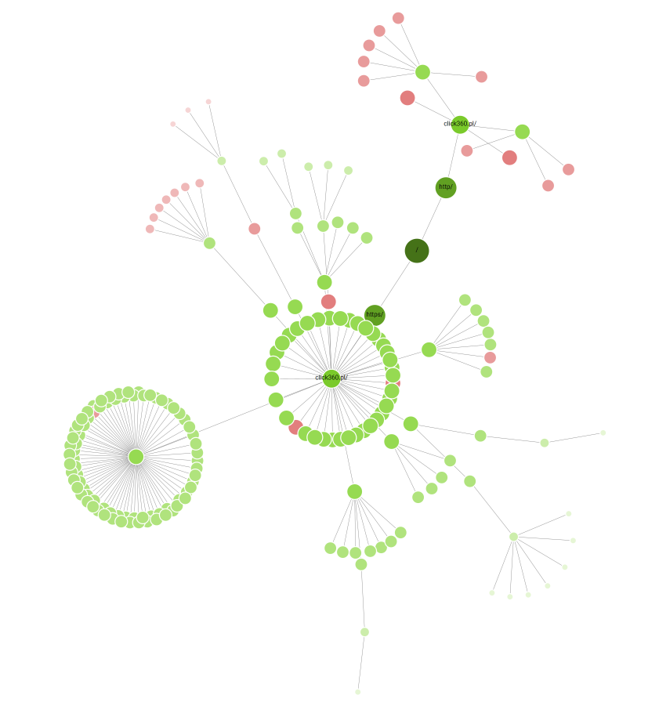
1 | Analiza widoczności serwisu, fragment raportu analiza widoczności z senuto
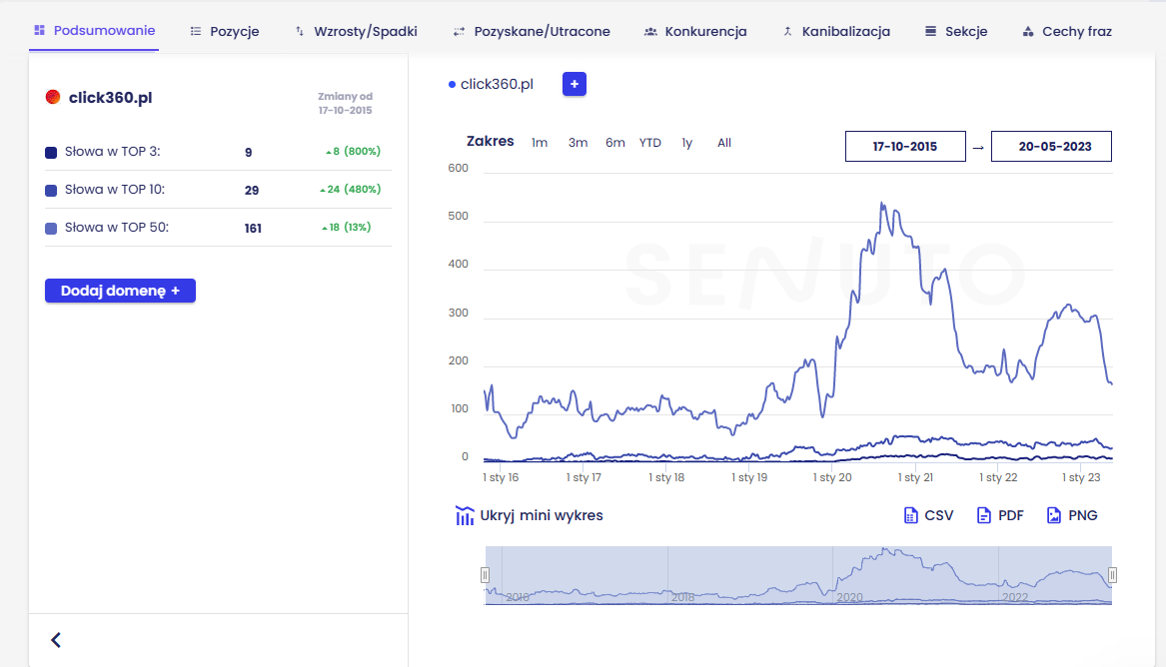

 |  | eee

2 | Obecny stan widoczności witryny
 | Obecny stan widoczności strony click360.pl Widoczność na strona internetowa Poznań Wynosi: 3, liczba fraz wynosi: 11 ▪ W TOP 3 – 9 słów kluczowychw ▪ TOP 10 – 29 K słów kluczowych ▪ W TOP 50 – 161 K słów kluczowych

3 | Należy zwrócić uwagę na:
 | Trend spadkowy, mocne wachania
 | Strona posiada wahania związane z sezonowością witryny, wyniki wachania z ruch organicznego.
 | Widać spory spadek witryny click360.pl 1 stycznia 2020 roku, a także 1 stycznia 2022. Prawdopodobie jest to związane z duża zmianą w algorytmie Google, związaną z samym tzw. Corem wyszukiwarki.
 | Wygląda na to, że obecnie następuje trend spadkowy.

4 | Jeśli mamy doczynienia z świeżą, nowo zakupioną domeną, należy sprawdzić jej historię, używamy do tego następujących narzędzi:
 | web.archive.org wykazuje że strona przechodziła tylko drobne zmiany w designe, żadnych znaczących zmian w okresie od 2015r. Serwis od samego początku prowadzi niemal identyczną działalność bez nowych usług.

 | Rekomendacje:
 | 2. Po starcie nowej wersji serwisu i skonfigurowaniu konta w Google Search Console zalecane jest opiekującemu się specjaliście SEO przygotowanie pliku zrzeczenia się obecnych linków. Następnie zgłoszenie pliku poprzez narzędzie Google Disavow Tool.

 | Wygląda na to, że serwis zajmuje się projektowaniem stron internetowych od samego początku istnienia w sieci i nie doszło do znacznych zmian w ofercie firmy.
 | Witryna sprawia wrażeni korzystania z farmy linkowania zewnętrznego, bardzo duża liczba linków zewnętrznych nie związanych z tematyką.

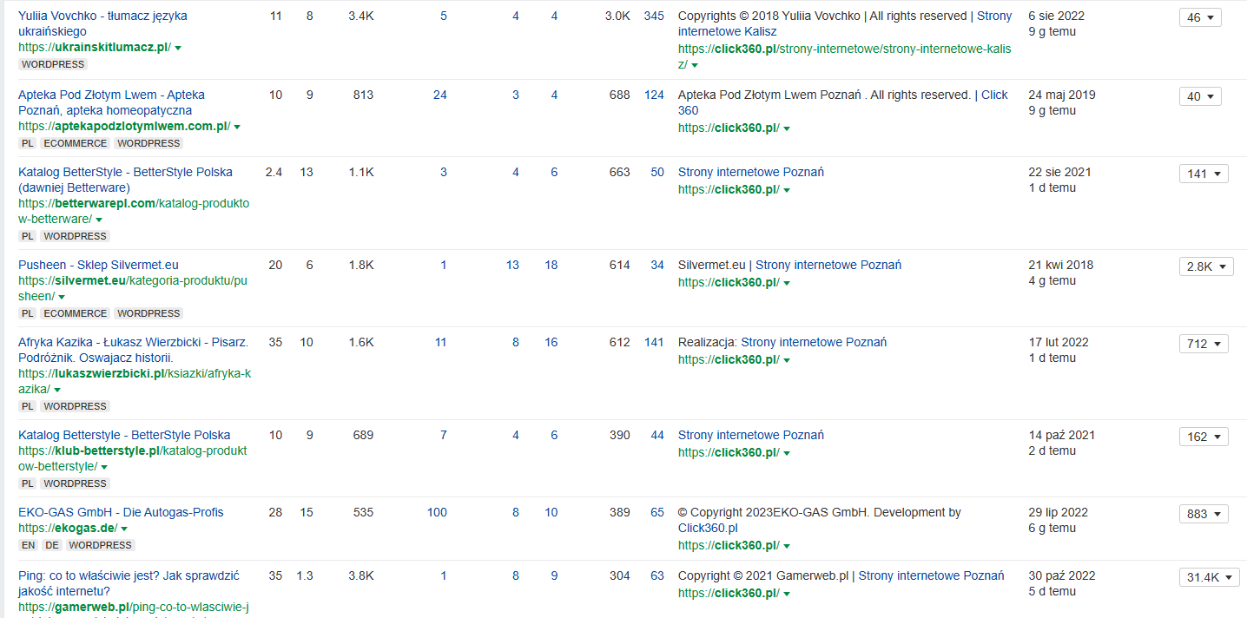

 | Bardzo martwiące jest iż wykres wykazuje nieprawidłowe przejście z http na https. (poniższy wykres)

Widoczność na tle konkurencji
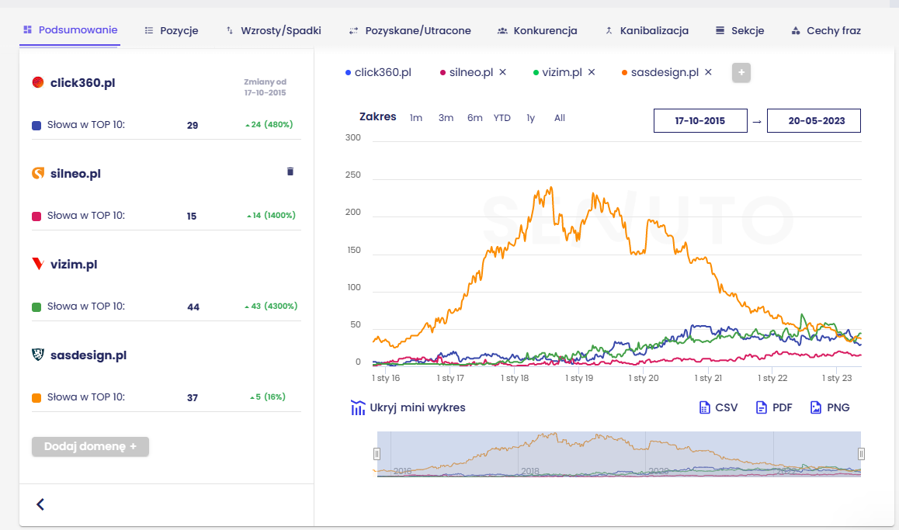
1 | Widoczność na tle konkurencji

2 | Porównanie wszystkich słow kluczowych i wspólne słowa kluczowe z konkurencją, wg. wykresu senuto
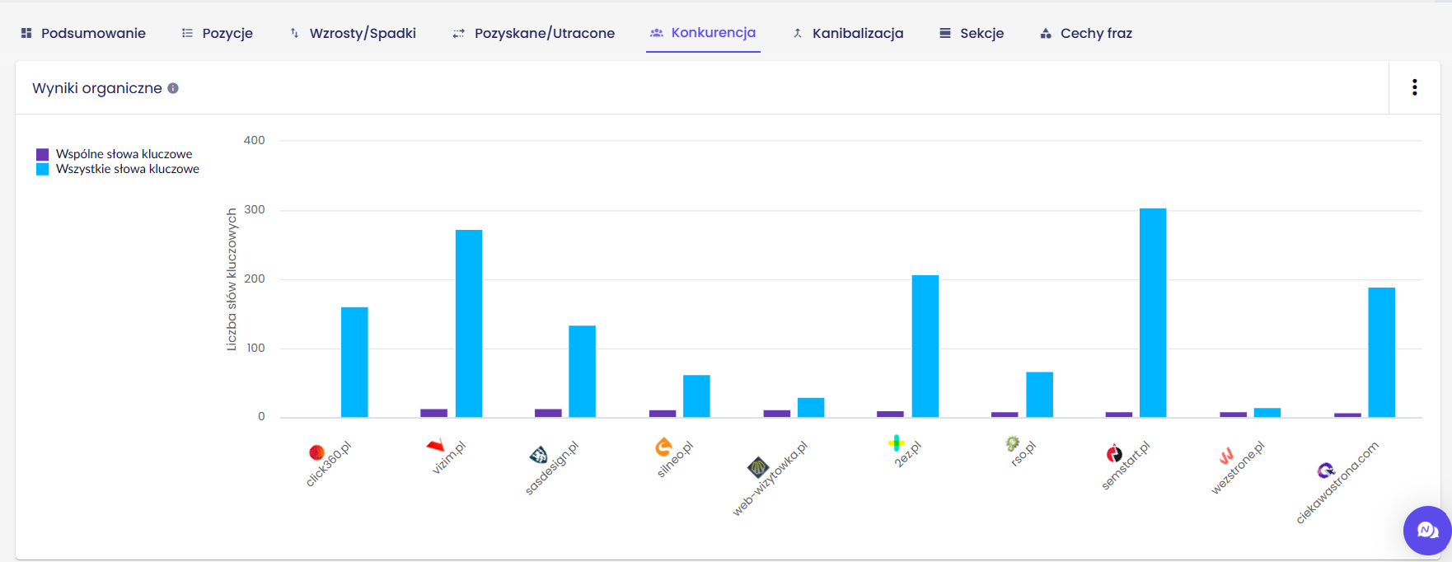

2 | Porównanie z konkurencją: szacowany ruch, wspólne słowa kluczowe, ekw. Ads, TOP3, TOP10, TOP50, Ranking

 | Domena | Wspólne słowa | Szacowany ruch | Ekwiwalent Ads | TOP 3 | TOP 10 | TOP 50 | Ranking
 | click360.pl |  | 225.47 | 1777.88 | 9 | 29 | 161 | 227553
1 | vizim.pl | 14 | 118.42 | 343.98 | 17 | 44 | 273 | 309489
2 | sasdesign.pl | 13 | 94.95 | 87.57 | 14 | 37 | 134 | 341687
3 | silneo.pl | 12 | 84.65 | 150.9 | 5 | 15 | 63 | 371778
4 | web-wizytowka.pl | 12 | 42.01 | 84.01 | 5 | 17 | 30 | 473360
5 | 2ez.pl | 10 | 203.65 | 515.65 | 14 | 44 | 208 | 235523
6 | rso.pl | 9 | 45.41 | 93.84 | 6 | 18 | 67 | 475780
7 | semstart.pl | 9 | 364.52 | 590.63 | 14 | 50 | 304 | 193612
8 | wezstrone.pl | 9 | 24.66 | 55.53 | 1 | 7 | 15 | 624363

3 | Porównanie z konkurencją na wykresie Senuto

Meta Tagi
1. Meta tagi SEO - w tej części znajduje się lista meta tagów kluczowych z punktu widzenia SEO oraz wynik analizy i rekomendacje

2. Meta ROBOTS
<meta name="robots" content="index, follow, max-image-preview:large, max-snippet:-1, max-video-preview:-1">
2. Meta Canonical |  |  |  |  |  |  | 0
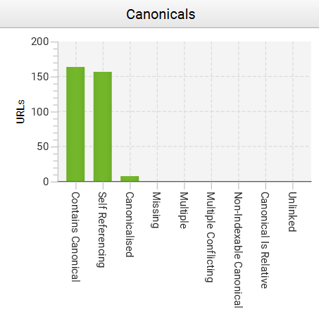
 |  |  |  |  |  |  | 0

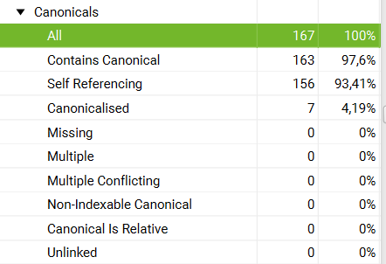

Prubuję się domyślić skąd błędy na stronach typu: (https://click360.pl/portfolio/page/4/) prawdopodobnie powstały w wyniku złej migracji z http na https. W mojej opini należy usunąć niezwłocznie wszelkie powiązania z http.
URL's z noindex posiadają w kodzia <meta name="robots" content="noindex, follow"> a więc roboty i tak ich nie zaindeksują, do zmiany na index, bądź usunięcia.
linki z tagiem canonical - czy są prawidłowe? |  |  |  |  |  |  | 0
Address | Occurrences | Indexability | Indexability Status | Canonical Link Element 1 | HTTP Canonical | Meta Robots 1 | 13
https://click360.pl/author/damian-stefanski/ | 0 | Non-Indexable | noindex |  |  | noindex, follow
https://click360.pl/author/damian-stefanski/page/4/ | 0 | Non-Indexable | noindex |  |  | noindex, follow
https://click360.pl/author/damian-stefanski/page/2/ | 0 | Non-Indexable | noindex |  |  | noindex, follow
https://click360.pl/author/damian-stefanski/page/3/ | 0 | Non-Indexable | noindex |  |  | noindex, follow
https://click360.pl/portfolio/page/8/ | 1 | Non-Indexable | Canonicalised | https://click360.pl/portfolio/ |  | index, follow, max-image-preview:large, max-snippet:-1, max-video-preview:-1
https://click360.pl/portfolio/page/5/ | 1 | Non-Indexable | Canonicalised | https://click360.pl/portfolio/ |  | index, follow, max-image-preview:large, max-snippet:-1, max-video-preview:-1
https://click360.pl/portfolio/page/4/ | 1 | Non-Indexable | Canonicalised | https://click360.pl/portfolio/ |  | index, follow, max-image-preview:large, max-snippet:-1, max-video-preview:-1
https://click360.pl/portfolio/page/7/ | 1 | Non-Indexable | Canonicalised | https://click360.pl/portfolio/ |  | index, follow, max-image-preview:large, max-snippet:-1, max-video-preview:-1
https://click360.pl/portfolio/page/6/ | 1 | Non-Indexable | Canonicalised | https://click360.pl/portfolio/ |  | index, follow, max-image-preview:large, max-snippet:-1, max-video-preview:-1
https://click360.pl/portfolio/page/3/ | 1 | Non-Indexable | Canonicalised | https://click360.pl/portfolio/ |  | index, follow, max-image-preview:large, max-snippet:-1, max-video-preview:-1
https://click360.pl/portfolio/page/2/ | 1 | Non-Indexable | Canonicalised | https://click360.pl/portfolio/ |  | index, follow, max-image-preview:large, max-snippet:-1, max-video-preview:-1
https://click360.pl/ | 1 | Indexable |  | https://click360.pl/ |  | index, follow, max-image-preview:large, max-snippet:-1, max-video-preview:-1
https://click360.pl/e-marketing/copywriting/ | 1 | Indexable |  | https://click360.pl/e-marketing/copywriting/ |  | index, follow, max-image-preview:large, max-snippet:-1, max-video-preview:-1
https://click360.pl/referencje/ | 1 | Indexable |  | https://click360.pl/referencje/ |  | index, follow, max-image-preview:large, max-snippet:-1, max-video-preview:-1
https://click360.pl/jak-dodac-chat-facebook-messenger-na-strone-internetowa-nowy-sposob-2023/ | 1 | Indexable |  | https://click360.pl/jak-dodac-chat-facebook-messenger-na-strone-internetowa-nowy-sposob-2023/ |  | index, follow, max-image-preview:large, max-snippet:-1, max-video-preview:-1
https://click360.pl/strony-internetowe/strona-firmowa-cms/ | 1 | Indexable |  | https://click360.pl/strony-internetowe/strona-firmowa-cms/ |  | index, follow, max-image-preview:large, max-snippet:-1, max-video-preview:-1
https://click360.pl/portfolio-item/strona-internetowa-kocia-behawiorystka/ | 1 | Indexable |  | https://click360.pl/portfolio-item/strona-internetowa-kocia-behawiorystka/ |  | index, follow, max-image-preview:large, max-snippet:-1, max-video-preview:-1
https://click360.pl/kontakt/ | 1 | Indexable |  | https://click360.pl/kontakt/ |  | index, follow, max-image-preview:large, max-snippet:-1, max-video-preview:-1
https://click360.pl/strony-internetowe-swarzedz/ | 1 | Indexable |  | https://click360.pl/strony-internetowe-swarzedz/ |  | index, follow, max-image-preview:large, max-snippet:-1, max-video-preview:-1
https://click360.pl/title-i-alt-w-wordpress-jak-dodac-do-zdjec-i-dlaczego-jest-to-wazne/ | 1 | Indexable |  | https://click360.pl/title-i-alt-w-wordpress-jak-dodac-do-zdjec-i-dlaczego-jest-to-wazne/ |  | index, follow, max-image-preview:large, max-snippet:-1, max-video-preview:-1
https://click360.pl/portfolio-item/sklep-internetowy-po-niemiecku-ortlife/ | 1 | Indexable |  | https://click360.pl/portfolio-item/sklep-internetowy-po-niemiecku-ortlife/ |  | index, follow, max-image-preview:large, max-snippet:-1, max-video-preview:-1
https://click360.pl/portfolio-item/strona-internetowa-dla-gabinetu-dentystycznego-kalisz-miling/ | 1 | Indexable |  | https://click360.pl/portfolio-item/strona-internetowa-dla-gabinetu-dentystycznego-kalisz-miling/ |  | index, follow, max-image-preview:large, max-snippet:-1, max-video-preview:-1
https://click360.pl/jak-dodac-atrybuty-do-sklepu-woocommerce/ | 1 | Indexable |  | https://click360.pl/jak-dodac-atrybuty-do-sklepu-woocommerce/ |  | index, follow, max-image-preview:large, max-snippet:-1, max-video-preview:-1
https://click360.pl/e-marketing/zarzadzanie-stronami-internetowymi/ | 1 | Indexable |  | https://click360.pl/e-marketing/zarzadzanie-stronami-internetowymi/ |  | index, follow, max-image-preview:large, max-snippet:-1, max-video-preview:-1
https://click360.pl/o-nas/ | 1 | Indexable |  | https://click360.pl/o-nas/ |  | index, follow, max-image-preview:large, max-snippet:-1, max-video-preview:-1
https://click360.pl/blog/ | 1 | Indexable |  | https://click360.pl/blog/ |  | index, follow, max-image-preview:large, max-snippet:-1, max-video-preview:-1 |  | https://click360.pl/blog/page/2/
https://click360.pl/strony-internetowe/tworzenie-bloga/ | 1 | Indexable |  | https://click360.pl/strony-internetowe/tworzenie-bloga/ |  | index, follow, max-image-preview:large, max-snippet:-1, max-video-preview:-1
https://click360.pl/strony-internetowe/serwis-internetowy-portal/ | 1 | Indexable |  | https://click360.pl/strony-internetowe/serwis-internetowy-portal/ |  | index, follow, max-image-preview:large, max-snippet:-1, max-video-preview:-1
https://click360.pl/portfolio/ | 1 | Indexable |  | https://click360.pl/portfolio/ |  | index, follow, max-image-preview:large, max-snippet:-1, max-video-preview:-1
https://click360.pl/kontakt/umow-sie-na-spotkanie/ | 1 | Indexable |  | https://click360.pl/kontakt/umow-sie-na-spotkanie/ |  | index, follow, max-image-preview:large, max-snippet:-1, max-video-preview:-1
https://click360.pl/strony-internetowe/strony-internetowe-kalisz/ | 1 | Indexable |  | https://click360.pl/strony-internetowe/strony-internetowe-kalisz/ |  | index, follow, max-image-preview:large, max-snippet:-1, max-video-preview:-1
https://click360.pl/kontakt/darmowa-wycena/ | 1 | Indexable |  | https://click360.pl/kontakt/darmowa-wycena/ |  | index, follow, max-image-preview:large, max-snippet:-1, max-video-preview:-1
https://click360.pl/strony-internetowe/tworzenie-stron-internetowych-po-niemiecku/ | 1 | Indexable |  | https://click360.pl/strony-internetowe/tworzenie-stron-internetowych-po-niemiecku/ |  | index, follow, max-image-preview:large, max-snippet:-1, max-video-preview:-1
https://click360.pl/portfolio-item/sklep-internetowy-po-niemiecku-intriq/ | 1 | Indexable |  | https://click360.pl/portfolio-item/sklep-internetowy-po-niemiecku-intriq/ |  | index, follow, max-image-preview:large, max-snippet:-1, max-video-preview:-1
https://click360.pl/portfolio-item/strona-internetowa-dla-firmy-budujacej-domy/ | 1 | Indexable |  | https://click360.pl/portfolio-item/strona-internetowa-dla-firmy-budujacej-domy/ |  | index, follow, max-image-preview:large, max-snippet:-1, max-video-preview:-1
https://click360.pl/strony-internetowe-pobiedziska/ | 1 | Indexable |  | https://click360.pl/strony-internetowe-pobiedziska/ |  | index, follow, max-image-preview:large, max-snippet:-1, max-video-preview:-1
https://click360.pl/strony-internetowe-rawicz/ | 1 | Indexable |  | https://click360.pl/strony-internetowe-rawicz/ |  | index, follow, max-image-preview:large, max-snippet:-1, max-video-preview:-1
https://click360.pl/e-marketing/ | 1 | Indexable |  | https://click360.pl/e-marketing/ |  | index, follow, max-image-preview:large, max-snippet:-1, max-video-preview:-1
https://click360.pl/portfolio-item/strona-internetowa-dla-type-roll/ | 1 | Indexable |  | https://click360.pl/portfolio-item/strona-internetowa-dla-type-roll/ |  | index, follow, max-image-preview:large, max-snippet:-1, max-video-preview:-1
https://click360.pl/oferta/ | 1 | Indexable |  | https://click360.pl/oferta/ |  | index, follow, max-image-preview:large, max-snippet:-1, max-video-preview:-1
https://click360.pl/strony-internetowe/internetowa-wizytowka-firmy/ | 1 | Indexable |  | https://click360.pl/strony-internetowe/internetowa-wizytowka-firmy/ |  | index, follow, max-image-preview:large, max-snippet:-1, max-video-preview:-1
https://click360.pl/e-marketing/kampanie-adwords/ | 1 | Indexable |  | https://click360.pl/e-marketing/kampanie-adwords/ |  | index, follow, max-image-preview:large, max-snippet:-1, max-video-preview:-1
https://click360.pl/e-marketing/social-media/ | 1 | Indexable |  | https://click360.pl/e-marketing/social-media/ |  | index, follow, max-image-preview:large, max-snippet:-1, max-video-preview:-1
https://click360.pl/portfolio-item/sklep-internetowy-ekkov/ | 1 | Indexable |  | https://click360.pl/portfolio-item/sklep-internetowy-ekkov/ |  | index, follow, max-image-preview:large, max-snippet:-1, max-video-preview:-1
https://click360.pl/e-marketing/firma-w-lokalnych-wynikach-wyszukiwania/ | 1 | Indexable |  | https://click360.pl/e-marketing/firma-w-lokalnych-wynikach-wyszukiwania/ |  | index, follow, max-image-preview:large, max-snippet:-1, max-video-preview:-1
https://click360.pl/portfolio-item/strona-internetowa-dla-skupu-samochodow/ | 1 | Indexable |  | https://click360.pl/portfolio-item/strona-internetowa-dla-skupu-samochodow/ |  | index, follow, max-image-preview:large, max-snippet:-1, max-video-preview:-1
https://click360.pl/portfolio-item/strona-internetowa-dla-firmy-cms/ | 1 | Indexable |  | https://click360.pl/portfolio-item/strona-internetowa-dla-firmy-cms/ |  | index, follow, max-image-preview:large, max-snippet:-1, max-video-preview:-1
https://click360.pl/portfolio-item/strona-www-dla-producenta-rolet-i-pergoli-ogrodowych/ | 1 | Indexable |  | https://click360.pl/portfolio-item/strona-www-dla-producenta-rolet-i-pergoli-ogrodowych/ |  | index, follow, max-image-preview:large, max-snippet:-1, max-video-preview:-1
https://click360.pl/portfolio-item/strona-www-dla-firmy-mywam/ | 1 | Indexable |  | https://click360.pl/portfolio-item/strona-www-dla-firmy-mywam/ |  | index, follow, max-image-preview:large, max-snippet:-1, max-video-preview:-1
https://click360.pl/portfolio-item/strona-internetowa-dla-suszarni-warzyw/ | 1 | Indexable |  | https://click360.pl/portfolio-item/strona-internetowa-dla-suszarni-warzyw/ |  | index, follow, max-image-preview:large, max-snippet:-1, max-video-preview:-1
https://click360.pl/czym-charakteryzuje-sie-dobry-tekst-na-strone-www-i-dlaczego-warto-inwestowac-w-copywriting/ | 1 | Indexable |  | https://click360.pl/czym-charakteryzuje-sie-dobry-tekst-na-strone-www-i-dlaczego-warto-inwestowac-w-copywriting/ |  | index, follow, max-image-preview:large, max-snippet:-1, max-video-preview:-1
https://click360.pl/instant-porada-nr-7-szybkosc-witryny-wazna/ | 1 | Indexable |  | https://click360.pl/instant-porada-nr-7-szybkosc-witryny-wazna/ |  | index, follow, max-image-preview:large, max-snippet:-1, max-video-preview:-1
https://click360.pl/blog/page/4/ | 1 | Indexable |  | https://click360.pl/blog/page/4/ |  | index, follow, max-image-preview:large, max-snippet:-1, max-video-preview:-1 |  |  | https://click360.pl/blog/page/3/
https://click360.pl/blog/page/2/ | 1 | Indexable |  | https://click360.pl/blog/page/2/ |  | index, follow, max-image-preview:large, max-snippet:-1, max-video-preview:-1 |  | https://click360.pl/blog/page/3/ | https://click360.pl/blog/
https://click360.pl/blog/page/3/ | 1 | Indexable |  | https://click360.pl/blog/page/3/ |  | index, follow, max-image-preview:large, max-snippet:-1, max-video-preview:-1 |  | https://click360.pl/blog/page/4/ | https://click360.pl/blog/page/2/
https://click360.pl/kontakt/formularz-kontaktowy/ | 1 | Indexable |  | https://click360.pl/kontakt/formularz-kontaktowy/ |  | index, follow, max-image-preview:large, max-snippet:-1, max-video-preview:-1
https://click360.pl/kontakt/wypelnij-brief/ | 1 | Indexable |  | https://click360.pl/kontakt/wypelnij-brief/ |  | index, follow, max-image-preview:large, max-snippet:-1, max-video-preview:-1
https://click360.pl/strony-internetowe/ | 1 | Indexable |  | https://click360.pl/strony-internetowe/ |  | index, follow, max-image-preview:large, max-snippet:-1, max-video-preview:-1
https://click360.pl/jakie-elementy-powinna-posiadac-strona-firmowa/ | 1 | Indexable |  | https://click360.pl/jakie-elementy-powinna-posiadac-strona-firmowa/ |  | index, follow, max-image-preview:large, max-snippet:-1, max-video-preview:-1
https://click360.pl/e-marketing/copywriting/pisanie-tekstow-na-bloga/ | 1 | Indexable |  | https://click360.pl/e-marketing/copywriting/pisanie-tekstow-na-bloga/ |  | index, follow, max-image-preview:large, max-snippet:-1, max-video-preview:-1
https://click360.pl/jak-dodac-produkt-z-wariantami-do-sklepu-prestashop-1-7/ | 1 | Indexable |  | https://click360.pl/jak-dodac-produkt-z-wariantami-do-sklepu-prestashop-1-7/ |  | index, follow, max-image-preview:large, max-snippet:-1, max-video-preview:-1
https://click360.pl/category/instant-porady/ | 1 | Indexable |  | https://click360.pl/category/instant-porady/ |  | index, follow, max-image-preview:large, max-snippet:-1, max-video-preview:-1
https://click360.pl/category/wordpress/ | 1 | Indexable |  | https://click360.pl/category/wordpress/ |  | index, follow, max-image-preview:large, max-snippet:-1, max-video-preview:-1
https://click360.pl/category/marketing-internetowy/ | 1 | Indexable |  | https://click360.pl/category/marketing-internetowy/ |  | index, follow, max-image-preview:large, max-snippet:-1, max-video-preview:-1
https://click360.pl/responsywne-strony-internetowe-to-standard-ktory-trzeba-miec-na-firmowej-stronie-www-w-2023-roku/ | 1 | Indexable |  | https://click360.pl/responsywne-strony-internetowe-to-standard-ktory-trzeba-miec-na-firmowej-stronie-www-w-2023-roku/ |  | index, follow, max-image-preview:large, max-snippet:-1, max-video-preview:-1
https://click360.pl/e-marketing/copywriting/teksty-na-strone-internetowa-w-jezyku-niemieckim/ | 1 | Indexable |  | https://click360.pl/e-marketing/copywriting/teksty-na-strone-internetowa-w-jezyku-niemieckim/ |  | index, follow, max-image-preview:large, max-snippet:-1, max-video-preview:-1
https://click360.pl/category/komunikaty/ | 1 | Indexable |  | https://click360.pl/category/komunikaty/ |  | index, follow, max-image-preview:large, max-snippet:-1, max-video-preview:-1
https://click360.pl/category/social-media/ | 1 | Indexable |  | https://click360.pl/category/social-media/ |  | index, follow, max-image-preview:large, max-snippet:-1, max-video-preview:-1
https://click360.pl/category/strony-internetowe/ | 1 | Indexable |  | https://click360.pl/category/strony-internetowe/ |  | index, follow, max-image-preview:large, max-snippet:-1, max-video-preview:-1 |  | https://click360.pl/category/strony-internetowe/page/2/
https://click360.pl/category/poradniki/ | 1 | Indexable |  | https://click360.pl/category/poradniki/ |  | index, follow, max-image-preview:large, max-snippet:-1, max-video-preview:-1
https://click360.pl/category/sklepy-internetowe/ | 1 | Indexable |  | https://click360.pl/category/sklepy-internetowe/ |  | index, follow, max-image-preview:large, max-snippet:-1, max-video-preview:-1
https://click360.pl/sklepy-internetowe-poznan/ | 1 | Indexable |  | https://click360.pl/sklepy-internetowe-poznan/ |  | index, follow, max-image-preview:large, max-snippet:-1, max-video-preview:-1
https://click360.pl/portfolio-kategoria/strony-firmowe/ | 1 | Indexable |  | https://click360.pl/portfolio-kategoria/strony-firmowe/ |  | index, follow, max-image-preview:large, max-snippet:-1, max-video-preview:-1 |  | https://click360.pl/portfolio-kategoria/strony-firmowe/page/2/
https://click360.pl/portfolio-item/jezykosfera-pl/ | 1 | Indexable |  | https://click360.pl/portfolio-item/jezykosfera-pl/ |  | index, follow, max-image-preview:large, max-snippet:-1, max-video-preview:-1
https://click360.pl/portfolio-item/strona-szkoly-muzycznej-oraz-biuletyn-informacji-publicznej-psm-kalisz/ | 1 | Indexable |  | https://click360.pl/portfolio-item/strona-szkoly-muzycznej-oraz-biuletyn-informacji-publicznej-psm-kalisz/ |  | index, follow, max-image-preview:large, max-snippet:-1, max-video-preview:-1
https://click360.pl/portfolio-item/s-architektury-pl/ | 1 | Indexable |  | https://click360.pl/portfolio-item/s-architektury-pl/ |  | index, follow, max-image-preview:large, max-snippet:-1, max-video-preview:-1
https://click360.pl/portfolio-item/rom-trans-pl/ | 1 | Indexable |  | https://click360.pl/portfolio-item/rom-trans-pl/ |  | index, follow, max-image-preview:large, max-snippet:-1, max-video-preview:-1
https://click360.pl/portfolio-item/strona-internetowa-net-parts-pl/ | 1 | Indexable |  | https://click360.pl/portfolio-item/strona-internetowa-net-parts-pl/ |  | index, follow, max-image-preview:large, max-snippet:-1, max-video-preview:-1
https://click360.pl/portfolio-item/classic-bus/ | 1 | Indexable |  | https://click360.pl/portfolio-item/classic-bus/ |  | index, follow, max-image-preview:large, max-snippet:-1, max-video-preview:-1
https://click360.pl/portfolio-item/total-sport/ | 1 | Indexable |  | https://click360.pl/portfolio-item/total-sport/ |  | index, follow, max-image-preview:large, max-snippet:-1, max-video-preview:-1
https://click360.pl/portfolio-item/mm-solutions-pl/ | 1 | Indexable |  | https://click360.pl/portfolio-item/mm-solutions-pl/ |  | index, follow, max-image-preview:large, max-snippet:-1, max-video-preview:-1
https://click360.pl/portfolio-item/blog-waszezycie-pl/ | 1 | Indexable |  | https://click360.pl/portfolio-item/blog-waszezycie-pl/ |  | index, follow, max-image-preview:large, max-snippet:-1, max-video-preview:-1
https://click360.pl/portfolio-item/gamerwebpl/ | 1 | Indexable |  | https://click360.pl/portfolio-item/gamerwebpl/ |  | index, follow, max-image-preview:large, max-snippet:-1, max-video-preview:-1
https://click360.pl/portfolio-item/opc-sport/ | 1 | Indexable |  | https://click360.pl/portfolio-item/opc-sport/ |  | index, follow, max-image-preview:large, max-snippet:-1, max-video-preview:-1
https://click360.pl/portfolio-item/sklep-internetowy-naturalnymagnez-eu/ | 1 | Indexable |  | https://click360.pl/portfolio-item/sklep-internetowy-naturalnymagnez-eu/ |  | index, follow, max-image-preview:large, max-snippet:-1, max-video-preview:-1
https://click360.pl/category/strony-internetowe/page/2/ | 1 | Indexable |  | https://click360.pl/category/strony-internetowe/page/2/ |  | index, follow, max-image-preview:large, max-snippet:-1, max-video-preview:-1 |  |  | https://click360.pl/category/strony-internetowe/
https://click360.pl/portfolio-item/strona-internetowa-roletypoznan-com/ | 1 | Indexable |  | https://click360.pl/portfolio-item/strona-internetowa-roletypoznan-com/ |  | index, follow, max-image-preview:large, max-snippet:-1, max-video-preview:-1
https://click360.pl/portfolio-item/sklep-internetowy-baltycki-com/ | 1 | Indexable |  | https://click360.pl/portfolio-item/sklep-internetowy-baltycki-com/ |  | index, follow, max-image-preview:large, max-snippet:-1, max-video-preview:-1
https://click360.pl/portfolio-item/strona-internetowa-easy-work/ | 1 | Indexable |  | https://click360.pl/portfolio-item/strona-internetowa-easy-work/ |  | index, follow, max-image-preview:large, max-snippet:-1, max-video-preview:-1
https://click360.pl/portfolio-item/sklep-internetowy-niemiecku-jmautoteile-de/ | 1 | Indexable |  | https://click360.pl/portfolio-item/sklep-internetowy-niemiecku-jmautoteile-de/ |  | index, follow, max-image-preview:large, max-snippet:-1, max-video-preview:-1
https://click360.pl/prace-konserwacyjne-serwerowni-2/ | 1 | Indexable |  | https://click360.pl/prace-konserwacyjne-serwerowni-2/ |  | index, follow, max-image-preview:large, max-snippet:-1, max-video-preview:-1
https://click360.pl/5-glownych-bledow-seo-stronach-internetowych-wordpress-oraz-sposoby-je-naprawic/ | 1 | Indexable |  | https://click360.pl/5-glownych-bledow-seo-stronach-internetowych-wordpress-oraz-sposoby-je-naprawic/ |  | index, follow, max-image-preview:large, max-snippet:-1, max-video-preview:-1
https://click360.pl/tanie-strony-internetowe-pewno-recepta-sukces-firmy-internecie/ | 1 | Indexable |  | https://click360.pl/tanie-strony-internetowe-pewno-recepta-sukces-firmy-internecie/ |  | index, follow, max-image-preview:large, max-snippet:-1, max-video-preview:-1
https://click360.pl/ksiazki-o-e-biznesie-ktore-warto-przeczytac/ | 1 | Indexable |  | https://click360.pl/ksiazki-o-e-biznesie-ktore-warto-przeczytac/ |  | index, follow, max-image-preview:large, max-snippet:-1, max-video-preview:-1
https://click360.pl/prace-konserwacyjne-serwerowni/ | 1 | Indexable |  | https://click360.pl/prace-konserwacyjne-serwerowni/ |  | index, follow, max-image-preview:large, max-snippet:-1, max-video-preview:-1
https://click360.pl/prace-konserwacyjne-infrastruktury-serwerowni/ | 1 | Indexable |  | https://click360.pl/prace-konserwacyjne-infrastruktury-serwerowni/ |  | index, follow, max-image-preview:large, max-snippet:-1, max-video-preview:-1
https://click360.pl/6-korzysci-prostego-projektowania-stron-internetowych/ | 1 | Indexable |  | https://click360.pl/6-korzysci-prostego-projektowania-stron-internetowych/ |  | index, follow, max-image-preview:large, max-snippet:-1, max-video-preview:-1
https://click360.pl/instant-porada-nr-2-twoja-strona-internetowa-miec-mape-witryny/ | 1 | Indexable |  | https://click360.pl/instant-porada-nr-2-twoja-strona-internetowa-miec-mape-witryny/ |  | index, follow, max-image-preview:large, max-snippet:-1, max-video-preview:-1
https://click360.pl/wazny-komunikat-proby-podszywania-sie-firme-click-360/ | 1 | Indexable |  | https://click360.pl/wazny-komunikat-proby-podszywania-sie-firme-click-360/ |  | index, follow, max-image-preview:large, max-snippet:-1, max-video-preview:-1
https://click360.pl/instant-porada-nr-1-zglos-witryne-google-search-console/ | 1 | Indexable |  | https://click360.pl/instant-porada-nr-1-zglos-witryne-google-search-console/ |  | index, follow, max-image-preview:large, max-snippet:-1, max-video-preview:-1
https://click360.pl/strona-responsywna-pojecie-i-jej-znaczenie/ | 1 | Indexable |  | https://click360.pl/strona-responsywna-pojecie-i-jej-znaczenie/ |  | index, follow, max-image-preview:large, max-snippet:-1, max-video-preview:-1
https://click360.pl/strony-internetowe-jako-narzedzie-promujace-firme-miescie-poznan/ | 1 | Indexable |  | https://click360.pl/strony-internetowe-jako-narzedzie-promujace-firme-miescie-poznan/ |  | index, follow, max-image-preview:large, max-snippet:-1, max-video-preview:-1
https://click360.pl/dlaczego-warto-miec-profil-firmowy-w-mediach-spolecznosciowych/ | 1 | Indexable |  | https://click360.pl/dlaczego-warto-miec-profil-firmowy-w-mediach-spolecznosciowych/ |  | index, follow, max-image-preview:large, max-snippet:-1, max-video-preview:-1
https://click360.pl/najlepsze-darmowe-dodatki-do-prestashop-czesc-1/ | 1 | Indexable |  | https://click360.pl/najlepsze-darmowe-dodatki-do-prestashop-czesc-1/ |  | index, follow, max-image-preview:large, max-snippet:-1, max-video-preview:-1
https://click360.pl/dlaczego-warto-oprzec-strone-firmowa-na-systemie-wordpress/ | 1 | Indexable |  | https://click360.pl/dlaczego-warto-oprzec-strone-firmowa-na-systemie-wordpress/ |  | index, follow, max-image-preview:large, max-snippet:-1, max-video-preview:-1
https://click360.pl/instant-porada-nr-5-dodaj-firme-darmowej-uslugi-google-moja-firma/ | 1 | Indexable |  | https://click360.pl/instant-porada-nr-5-dodaj-firme-darmowej-uslugi-google-moja-firma/ |  | index, follow, max-image-preview:large, max-snippet:-1, max-video-preview:-1
https://click360.pl/instant-porada-nr-3-twoja-strona-www-musi-dobrze-dzialac-komputerze-mniejszych-urzadzeniach-tablet-komorka/ | 1 | Indexable |  | https://click360.pl/instant-porada-nr-3-twoja-strona-www-musi-dobrze-dzialac-komputerze-mniejszych-urzadzeniach-tablet-komorka/ |  | index, follow, max-image-preview:large, max-snippet:-1, max-video-preview:-1
https://click360.pl/instant-porada-nr-4-dodaj-swojej-witryny-statystyki-google-analytics/ | 1 | Indexable |  | https://click360.pl/instant-porada-nr-4-dodaj-swojej-witryny-statystyki-google-analytics/ |  | index, follow, max-image-preview:large, max-snippet:-1, max-video-preview:-1
https://click360.pl/promocja-uslug-hotelowych-internecie-pomysly-sposoby/ | 1 | Indexable |  | https://click360.pl/promocja-uslug-hotelowych-internecie-pomysly-sposoby/ |  | index, follow, max-image-preview:large, max-snippet:-1, max-video-preview:-1
https://click360.pl/portfolio-item/strona-internetowa-po-niemiecku/ | 1 | Indexable |  | https://click360.pl/portfolio-item/strona-internetowa-po-niemiecku/ |  | index, follow, max-image-preview:large, max-snippet:-1, max-video-preview:-1
https://click360.pl/portfolio-item/strona-internetowa-dla-firmy-komputerowej/ | 1 | Indexable |  | https://click360.pl/portfolio-item/strona-internetowa-dla-firmy-komputerowej/ |  | index, follow, max-image-preview:large, max-snippet:-1, max-video-preview:-1
https://click360.pl/portfolio-item/firmowa-strona-dla-vitro-ins/ | 1 | Indexable |  | https://click360.pl/portfolio-item/firmowa-strona-dla-vitro-ins/ |  | index, follow, max-image-preview:large, max-snippet:-1, max-video-preview:-1
https://click360.pl/portfolio-item/strona-internetowa-z-kalkulatorem/ | 1 | Indexable |  | https://click360.pl/portfolio-item/strona-internetowa-z-kalkulatorem/ |  | index, follow, max-image-preview:large, max-snippet:-1, max-video-preview:-1
https://click360.pl/portfolio-item/strona-internetowa-dla-firmy-mlm/ | 1 | Indexable |  | https://click360.pl/portfolio-item/strona-internetowa-dla-firmy-mlm/ |  | index, follow, max-image-preview:large, max-snippet:-1, max-video-preview:-1
https://click360.pl/portfolio-item/strona-internetowa-dla-tlumacza/ | 1 | Indexable |  | https://click360.pl/portfolio-item/strona-internetowa-dla-tlumacza/ |  | index, follow, max-image-preview:large, max-snippet:-1, max-video-preview:-1
https://click360.pl/portfolio-item/strona-internetowa-gascom-2/ | 1 | Indexable |  | https://click360.pl/portfolio-item/strona-internetowa-gascom-2/ |  | index, follow, max-image-preview:large, max-snippet:-1, max-video-preview:-1
https://click360.pl/portfolio-item/sklep-apteki-aptekapodzlotymlwem-com-pl/ | 1 | Indexable |  | https://click360.pl/portfolio-item/sklep-apteki-aptekapodzlotymlwem-com-pl/ |  | index, follow, max-image-preview:large, max-snippet:-1, max-video-preview:-1
https://click360.pl/portfolio-item/strona-internetowa-mareksmolka-pl/ | 1 | Indexable |  | https://click360.pl/portfolio-item/strona-internetowa-mareksmolka-pl/ |  | index, follow, max-image-preview:large, max-snippet:-1, max-video-preview:-1
https://click360.pl/instant-porada-nr-6-firmowe-konto-serwisie-facebook/ | 1 | Indexable |  | https://click360.pl/instant-porada-nr-6-firmowe-konto-serwisie-facebook/ |  | index, follow, max-image-preview:large, max-snippet:-1, max-video-preview:-1
https://click360.pl/portfolio-item/strona-internetowa-kowalstwo-artystyczne/ | 1 | Indexable |  | https://click360.pl/portfolio-item/strona-internetowa-kowalstwo-artystyczne/ |  | index, follow, max-image-preview:large, max-snippet:-1, max-video-preview:-1
https://click360.pl/portfolio-item/strona-internetowa-dropitberlin-de/ | 1 | Indexable |  | https://click360.pl/portfolio-item/strona-internetowa-dropitberlin-de/ |  | index, follow, max-image-preview:large, max-snippet:-1, max-video-preview:-1
https://click360.pl/portfolio-item/strona-internetowa-gascom/ | 1 | Indexable |  | https://click360.pl/portfolio-item/strona-internetowa-gascom/ |  | index, follow, max-image-preview:large, max-snippet:-1, max-video-preview:-1
https://click360.pl/portfolio-item/strona-internetowa-b2bb/ | 1 | Indexable |  | https://click360.pl/portfolio-item/strona-internetowa-b2bb/ |  | index, follow, max-image-preview:large, max-snippet:-1, max-video-preview:-1
https://click360.pl/portfolio-item/strona-adwokat-kruk-pl/ | 1 | Indexable |  | https://click360.pl/portfolio-item/strona-adwokat-kruk-pl/ |  | index, follow, max-image-preview:large, max-snippet:-1, max-video-preview:-1
https://click360.pl/portfolio-item/strona-internetowa-oni-robia-slub/ | 1 | Indexable |  | https://click360.pl/portfolio-item/strona-internetowa-oni-robia-slub/ |  | index, follow, max-image-preview:large, max-snippet:-1, max-video-preview:-1
https://click360.pl/portfolio-item/strona-internetowa-pab-meble/ | 1 | Indexable |  | https://click360.pl/portfolio-item/strona-internetowa-pab-meble/ |  | index, follow, max-image-preview:large, max-snippet:-1, max-video-preview:-1
https://click360.pl/portfolio-item/strona-internetowa-coin-force/ | 1 | Indexable |  | https://click360.pl/portfolio-item/strona-internetowa-coin-force/ |  | index, follow, max-image-preview:large, max-snippet:-1, max-video-preview:-1
https://click360.pl/portfolio-item/strona-internetowa-maro-polska-pl/ | 1 | Indexable |  | https://click360.pl/portfolio-item/strona-internetowa-maro-polska-pl/ |  | index, follow, max-image-preview:large, max-snippet:-1, max-video-preview:-1
https://click360.pl/portfolio-item/strona-internetowa-limuzyny-wawa/ | 1 | Indexable |  | https://click360.pl/portfolio-item/strona-internetowa-limuzyny-wawa/ |  | index, follow, max-image-preview:large, max-snippet:-1, max-video-preview:-1
https://click360.pl/portfolio-item/przerobienie-strona-internetowej-roletypoznan-com/ | 1 | Indexable |  | https://click360.pl/portfolio-item/przerobienie-strona-internetowej-roletypoznan-com/ |  | index, follow, max-image-preview:large, max-snippet:-1, max-video-preview:-1
https://click360.pl/portfolio-item/przebudowa-portalu-gamerweb-pl/ | 1 | Indexable |  | https://click360.pl/portfolio-item/przebudowa-portalu-gamerweb-pl/ |  | index, follow, max-image-preview:large, max-snippet:-1, max-video-preview:-1
https://click360.pl/portfolio-item/strona-internetowa-kopia24/ | 1 | Indexable |  | https://click360.pl/portfolio-item/strona-internetowa-kopia24/ |  | index, follow, max-image-preview:large, max-snippet:-1, max-video-preview:-1
https://click360.pl/portfolio-item/strona-internetowa-perfumy-fm/ | 1 | Indexable |  | https://click360.pl/portfolio-item/strona-internetowa-perfumy-fm/ |  | index, follow, max-image-preview:large, max-snippet:-1, max-video-preview:-1
https://click360.pl/portfolio-item/strona-internetowa-bauservice-koczula/ | 1 | Indexable |  | https://click360.pl/portfolio-item/strona-internetowa-bauservice-koczula/ |  | index, follow, max-image-preview:large, max-snippet:-1, max-video-preview:-1
https://click360.pl/portfolio-item/sklep-internetowy-amigos-opakowania/ | 1 | Indexable |  | https://click360.pl/portfolio-item/sklep-internetowy-amigos-opakowania/ |  | index, follow, max-image-preview:large, max-snippet:-1, max-video-preview:-1
https://click360.pl/portfolio-item/sklep-internetowy-wiola-eu/ | 1 | Indexable |  | https://click360.pl/portfolio-item/sklep-internetowy-wiola-eu/ |  | index, follow, max-image-preview:large, max-snippet:-1, max-video-preview:-1
https://click360.pl/portfolio-item/strona-internetowa-ksiegowa-point/ | 1 | Indexable |  | https://click360.pl/portfolio-item/strona-internetowa-ksiegowa-point/ |  | index, follow, max-image-preview:large, max-snippet:-1, max-video-preview:-1
https://click360.pl/portfolio-item/zarzadzanie-strona-www-gabinet-kosmetologii-estetycznej-od-nowa/ | 1 | Indexable |  | https://click360.pl/portfolio-item/zarzadzanie-strona-www-gabinet-kosmetologii-estetycznej-od-nowa/ |  | index, follow, max-image-preview:large, max-snippet:-1, max-video-preview:-1
https://click360.pl/portfolio-item/strona-internetowa-marmont/ | 1 | Indexable |  | https://click360.pl/portfolio-item/strona-internetowa-marmont/ |  | index, follow, max-image-preview:large, max-snippet:-1, max-video-preview:-1
https://click360.pl/portfolio-item/strona-internetowa-automaska-pl/ | 1 | Indexable |  | https://click360.pl/portfolio-item/strona-internetowa-automaska-pl/ |  | index, follow, max-image-preview:large, max-snippet:-1, max-video-preview:-1
https://click360.pl/portfolio-item/sklep-internetowy-silvermet-eu/ | 1 | Indexable |  | https://click360.pl/portfolio-item/sklep-internetowy-silvermet-eu/ |  | index, follow, max-image-preview:large, max-snippet:-1, max-video-preview:-1
https://click360.pl/portfolio-item/strona-internetowa-bioako/ | 1 | Indexable |  | https://click360.pl/portfolio-item/strona-internetowa-bioako/ |  | index, follow, max-image-preview:large, max-snippet:-1, max-video-preview:-1
https://click360.pl/portfolio-item/strona-internetowa-auto-eco/ | 1 | Indexable |  | https://click360.pl/portfolio-item/strona-internetowa-auto-eco/ |  | index, follow, max-image-preview:large, max-snippet:-1, max-video-preview:-1
https://click360.pl/portfolio-item/sklep-internetowy-rz-fenster/ | 1 | Indexable |  | https://click360.pl/portfolio-item/sklep-internetowy-rz-fenster/ |  | index, follow, max-image-preview:large, max-snippet:-1, max-video-preview:-1
https://click360.pl/portfolio-item/strona-internetowa-salon-nenufar/ | 1 | Indexable |  | https://click360.pl/portfolio-item/strona-internetowa-salon-nenufar/ |  | index, follow, max-image-preview:large, max-snippet:-1, max-video-preview:-1
https://click360.pl/portfolio-item/strona-internetowa-rejestracjafmworld-pl/ | 1 | Indexable |  | https://click360.pl/portfolio-item/strona-internetowa-rejestracjafmworld-pl/ |  | index, follow, max-image-preview:large, max-snippet:-1, max-video-preview:-1
https://click360.pl/portfolio-item/sklep-internetowy-boccaluposhop-com/ | 1 | Indexable |  | https://click360.pl/portfolio-item/sklep-internetowy-boccaluposhop-com/ |  | index, follow, max-image-preview:large, max-snippet:-1, max-video-preview:-1
https://click360.pl/portfolio-item/strona-internetowa-worklink-s-c/ | 1 | Indexable |  | https://click360.pl/portfolio-item/strona-internetowa-worklink-s-c/ |  | index, follow, max-image-preview:large, max-snippet:-1, max-video-preview:-1
https://click360.pl/portfolio-item/sklep-internetowy-xboxsite-pl/ | 1 | Indexable |  | https://click360.pl/portfolio-item/sklep-internetowy-xboxsite-pl/ |  | index, follow, max-image-preview:large, max-snippet:-1, max-video-preview:-1
https://click360.pl/portfolio-item/strona-internetowa-terapeutyczny/ | 1 | Indexable |  | https://click360.pl/portfolio-item/strona-internetowa-terapeutyczny/ |  | index, follow, max-image-preview:large, max-snippet:-1, max-video-preview:-1
https://click360.pl/portfolio-item/strona-internetowa-okno-door/ | 1 | Indexable |  | https://click360.pl/portfolio-item/strona-internetowa-okno-door/ |  | index, follow, max-image-preview:large, max-snippet:-1, max-video-preview:-1
https://click360.pl/portfolio-item/sklep-internetowy-czarnomski/ | 1 | Indexable |  | https://click360.pl/portfolio-item/sklep-internetowy-czarnomski/ |  | index, follow, max-image-preview:large, max-snippet:-1, max-video-preview:-1
https://click360.pl/portfolio-item/strona-internetowa-kod-95/ | 1 | Indexable |  | https://click360.pl/portfolio-item/strona-internetowa-kod-95/ |  | index, follow, max-image-preview:large, max-snippet:-1, max-video-preview:-1
https://click360.pl/portfolio-item/strona-internetowa-hostel-folk/ | 1 | Indexable |  | https://click360.pl/portfolio-item/strona-internetowa-hostel-folk/ |  | index, follow, max-image-preview:large, max-snippet:-1, max-video-preview:-1
https://click360.pl/portfolio-item/sklep-internetowy-ps-lashes/ | 1 | Indexable |  | https://click360.pl/portfolio-item/sklep-internetowy-ps-lashes/ |  | index, follow, max-image-preview:large, max-snippet:-1, max-video-preview:-1
https://click360.pl/portfolio-item/strona-internetowa-ilikeenglish-pl/ | 1 | Indexable |  | https://click360.pl/portfolio-item/strona-internetowa-ilikeenglish-pl/ |  | index, follow, max-image-preview:large, max-snippet:-1, max-video-preview:-1
https://click360.pl/portfolio-item/strona-internetowa-opcsport-eu/ | 1 | Indexable |  | https://click360.pl/portfolio-item/strona-internetowa-opcsport-eu/ |  | index, follow, max-image-preview:large, max-snippet:-1, max-video-preview:-1
https://click360.pl/portfolio-item/strona-internetowa-bauservicekuberski-de/ | 1 | Indexable |  | https://click360.pl/portfolio-item/strona-internetowa-bauservicekuberski-de/ |  | index, follow, max-image-preview:large, max-snippet:-1, max-video-preview:-1
https://click360.pl/portfolio-item/sklep-internetowy-rawiko-pl/ | 1 | Indexable |  | https://click360.pl/portfolio-item/sklep-internetowy-rawiko-pl/ |  | index, follow, max-image-preview:large, max-snippet:-1, max-video-preview:-1
https://click360.pl/portfolio-kategoria/sklepy-internetowe/ | 1 | Indexable |  | https://click360.pl/portfolio-kategoria/sklepy-internetowe/ |  | index, follow, max-image-preview:large, max-snippet:-1, max-video-preview:-1 |  | https://click360.pl/portfolio-kategoria/sklepy-internetowe/page/2/
https://click360.pl/portfolio-kategoria/strony-firmowe/page/7/ | 1 | Indexable |  | https://click360.pl/portfolio-kategoria/strony-firmowe/page/7/ |  | index, follow, max-image-preview:large, max-snippet:-1, max-video-preview:-1 |  | https://click360.pl/portfolio-kategoria/strony-firmowe/page/8/ | https://click360.pl/portfolio-kategoria/strony-firmowe/page/6/
https://click360.pl/portfolio-kategoria/strony-firmowe/page/6/ | 1 | Indexable |  | https://click360.pl/portfolio-kategoria/strony-firmowe/page/6/ |  | index, follow, max-image-preview:large, max-snippet:-1, max-video-preview:-1 |  | https://click360.pl/portfolio-kategoria/strony-firmowe/page/7/ | https://click360.pl/portfolio-kategoria/strony-firmowe/page/5/
https://click360.pl/portfolio-kategoria/strony-firmowe/page/8/ | 1 | Indexable |  | https://click360.pl/portfolio-kategoria/strony-firmowe/page/8/ |  | index, follow, max-image-preview:large, max-snippet:-1, max-video-preview:-1 |  |  | https://click360.pl/portfolio-kategoria/strony-firmowe/page/7/
https://click360.pl/portfolio-kategoria/strony-firmowe/page/3/ | 1 | Indexable |  | https://click360.pl/portfolio-kategoria/strony-firmowe/page/3/ |  | index, follow, max-image-preview:large, max-snippet:-1, max-video-preview:-1 |  | https://click360.pl/portfolio-kategoria/strony-firmowe/page/4/ | https://click360.pl/portfolio-kategoria/strony-firmowe/page/2/
https://click360.pl/portfolio-kategoria/strony-firmowe/page/2/ | 1 | Indexable |  | https://click360.pl/portfolio-kategoria/strony-firmowe/page/2/ |  | index, follow, max-image-preview:large, max-snippet:-1, max-video-preview:-1 |  | https://click360.pl/portfolio-kategoria/strony-firmowe/page/3/ | https://click360.pl/portfolio-kategoria/strony-firmowe/
https://click360.pl/portfolio-kategoria/strony-firmowe/page/4/ | 1 | Indexable |  | https://click360.pl/portfolio-kategoria/strony-firmowe/page/4/ |  | index, follow, max-image-preview:large, max-snippet:-1, max-video-preview:-1 |  | https://click360.pl/portfolio-kategoria/strony-firmowe/page/5/ | https://click360.pl/portfolio-kategoria/strony-firmowe/page/3/
https://click360.pl/portfolio-kategoria/strony-firmowe/page/5/ | 1 | Indexable |  | https://click360.pl/portfolio-kategoria/strony-firmowe/page/5/ |  | index, follow, max-image-preview:large, max-snippet:-1, max-video-preview:-1 |  | https://click360.pl/portfolio-kategoria/strony-firmowe/page/6/ | https://click360.pl/portfolio-kategoria/strony-firmowe/page/4/
https://click360.pl/portfolio-kategoria/sklepy-internetowe/page/2/ | 1 | Indexable |  | https://click360.pl/portfolio-kategoria/sklepy-internetowe/page/2/ |  | index, follow, max-image-preview:large, max-snippet:-1, max-video-preview:-1 |  |  | https://click360.pl/portfolio-kategoria/sklepy-internetowe/

3. Meta Description
Address | Occurrences | Meta Description 1 | Meta Description 1 Length | Meta Description 1 Pixel Width | Indexability | Indexability Status
https://click360.pl/author/damian-stefanski/ | 0 |  | 0 | 0 | Non-Indexable | noindex
https://click360.pl/author/damian-stefanski/page/4/ | 0 |  | 0 | 0 | Non-Indexable | noindex
https://click360.pl/author/damian-stefanski/page/3/ | 0 |  | 0 | 0 | Non-Indexable | noindex
https://click360.pl/author/damian-stefanski/page/2/ | 0 |  | 0 | 0 | Non-Indexable | noindex
https://click360.pl/portfolio/page/2/ | 1 | Click 360 . Projektowanie i tworzenie stron internetowych Poznań. Nowoczesne strony internetowe oparte na systemie CMS. | 119 | 791 | Non-Indexable | Canonicalised
https://click360.pl/portfolio/page/3/ | 1 | Click 360 . Projektowanie i tworzenie stron internetowych Poznań. Nowoczesne strony internetowe oparte na systemie CMS. | 119 | 791 | Non-Indexable | Canonicalised
https://click360.pl/portfolio/page/6/ | 1 | Click 360 . Projektowanie i tworzenie stron internetowych Poznań. Nowoczesne strony internetowe oparte na systemie CMS. | 119 | 791 | Non-Indexable | Canonicalised
https://click360.pl/portfolio/page/7/ | 1 | Click 360 . Projektowanie i tworzenie stron internetowych Poznań. Nowoczesne strony internetowe oparte na systemie CMS. | 119 | 791 | Non-Indexable | Canonicalised
https://click360.pl/portfolio/page/4/ | 1 | Click 360 . Projektowanie i tworzenie stron internetowych Poznań. Nowoczesne strony internetowe oparte na systemie CMS. | 119 | 791 | Non-Indexable | Canonicalised
https://click360.pl/portfolio/page/5/ | 1 | Click 360 . Projektowanie i tworzenie stron internetowych Poznań. Nowoczesne strony internetowe oparte na systemie CMS. | 119 | 791 | Non-Indexable | Canonicalised
https://click360.pl/portfolio/page/8/ | 1 | Click 360 . Projektowanie i tworzenie stron internetowych Poznań. Nowoczesne strony internetowe oparte na systemie CMS. | 119 | 791 | Non-Indexable | Canonicalised
https://click360.pl/prace-konserwacyjne-serwerowni-2/ | 1 | Prace konserwacyjne w serwerowni . Wpis z kategorii . | 53 | 346 | Indexable
https://click360.pl/prace-konserwacyjne-serwerowni/ | 1 | Prace konserwacyjne w serwerowni . Wpis z kategorii . | 53 | 346 | Indexable
https://click360.pl/ksiazki-o-e-biznesie-ktore-warto-przeczytac/ | 1 | Książki o E-biznesie, które warto przeczytać . Wpis z kategorii . | 65 | 394 | Indexable
https://click360.pl/strona-responsywna-pojecie-i-jej-znaczenie/ | 1 | Strona responsywna – pojęcie i jej znaczenie . Wpis z kategorii . | 65 | 402 | Indexable
https://click360.pl/prace-konserwacyjne-infrastruktury-serwerowni/ | 1 | Prace konserwacyjne infrastruktury serwerowni . Wpis z kategorii . | 66 | 420 | Indexable
https://click360.pl/6-korzysci-prostego-projektowania-stron-internetowych/ | 1 | 6 korzyści z prostego projektu strony internetowej . Wpis z kategorii . | 71 | 433 | Indexable
https://click360.pl/najlepsze-darmowe-dodatki-do-prestashop-czesc-1/ | 1 | Najlepsze darmowe dodatki do Prestashop – część 1 . Wpis z kategorii . | 70 | 454 | Indexable
https://click360.pl/jak-dodac-atrybuty-do-sklepu-woocommerce/ | 1 | Jak dodać atrybuty do sklepu Woocommerce? . Wpis z kategorii Poradniki . | 72 | 474 | Indexable
https://click360.pl/instant-porada-nr-7-szybkosc-witryny-wazna/ | 1 | Instant porada nr. 7 - szybkość witryny jest ważna . Wpis z kategorii Instant porady . | 86 | 528 | Indexable
https://click360.pl/wazny-komunikat-proby-podszywania-sie-firme-click-360/ | 1 | WAŻNY KOMUNIKAT - próby podszywania się pod firmę Click 360 . Wpis z kategorii . | 80 | 534 | Indexable
https://click360.pl/jak-dodac-produkt-z-wariantami-do-sklepu-prestashop-1-7/ | 1 | Jak dodać produkt z wariantami do sklepu Prestashop 1.7? . Wpis z kategorii Poradniki . | 87 | 554 | Indexable
https://click360.pl/strony-internetowe-jako-narzedzie-promujace-firme-miescie-poznan/ | 1 | Strony Internetowe jako narzędzie promujące firmę w mieście Poznań . Wpis z kategorii . | 87 | 562 | Indexable
https://click360.pl/jakie-elementy-powinna-posiadac-strona-firmowa/ | 1 | Jakie elementy powinna posiadać strona firmowa? . Wpis z kategorii Strony internetowe . | 87 | 566 | Indexable
https://click360.pl/instant-porada-nr-6-firmowe-konto-serwisie-facebook/ | 1 | Instant porada nr. 6 - firmowe konto w serwisie Facebook . Wpis z kategorii Instant porady . | 92 | 575 | Indexable
https://click360.pl/instant-porada-nr-1-zglos-witryne-google-search-console/ | 1 | Instant Porada nr. 1 - zgłoś witrynę do Google Search Console . Wpis z kategorii Instant porady . | 97 | 603 | Indexable
https://click360.pl/dlaczego-warto-oprzec-strone-firmowa-na-systemie-wordpress/ | 1 | Dlaczego warto oprzeć stronę firmową właśnie na systemie Wordpress? Zalet jest bardzo dużo. | 91 | 606 | Indexable
https://click360.pl/promocja-uslug-hotelowych-internecie-pomysly-sposoby/ | 1 | Promocja usług hotelowych w internecie: pomysły i sposoby . Wpis z kategorii Strony internetowe . | 97 | 623 | Indexable
https://click360.pl/title-i-alt-w-wordpress-jak-dodac-do-zdjec-i-dlaczego-jest-to-wazne/ | 1 | TITLE i ALT w Wordpress - jak dodać do zdjęć i dlaczego jest to ważne? . Wpis z kategorii Poradniki . | 101 | 630 | Indexable
https://click360.pl/portfolio-kategoria/strony-firmowe/ | 1 | Wszystko na temat Strony internetowe. Świeża porcja informacji na temat istnienia firmy w Internecie. | 101 | 649 | Indexable
https://click360.pl/portfolio-kategoria/strony-firmowe/page/2/ | 1 | Wszystko na temat Strony internetowe. Świeża porcja informacji na temat istnienia firmy w Internecie. | 101 | 649 | Indexable
https://click360.pl/portfolio-kategoria/strony-firmowe/page/3/ | 1 | Wszystko na temat Strony internetowe. Świeża porcja informacji na temat istnienia firmy w Internecie. | 101 | 649 | Indexable
https://click360.pl/portfolio-kategoria/strony-firmowe/page/6/ | 1 | Wszystko na temat Strony internetowe. Świeża porcja informacji na temat istnienia firmy w Internecie. | 101 | 649 | Indexable
https://click360.pl/portfolio-kategoria/strony-firmowe/page/5/ | 1 | Wszystko na temat Strony internetowe. Świeża porcja informacji na temat istnienia firmy w Internecie. | 101 | 649 | Indexable
https://click360.pl/portfolio-kategoria/strony-firmowe/page/8/ | 1 | Wszystko na temat Strony internetowe. Świeża porcja informacji na temat istnienia firmy w Internecie. | 101 | 649 | Indexable
https://click360.pl/portfolio-kategoria/strony-firmowe/page/7/ | 1 | Wszystko na temat Strony internetowe. Świeża porcja informacji na temat istnienia firmy w Internecie. | 101 | 649 | Indexable
https://click360.pl/portfolio-kategoria/sklepy-internetowe/ | 1 | Wszystko na temat Sklepy internetowe. Świeża porcja informacji na temat istnienia firmy w Internecie. | 101 | 650 | Indexable
https://click360.pl/portfolio-kategoria/sklepy-internetowe/page/2/ | 1 | Wszystko na temat Sklepy internetowe. Świeża porcja informacji na temat istnienia firmy w Internecie. | 101 | 650 | Indexable
https://click360.pl/instant-porada-nr-4-dodaj-swojej-witryny-statystyki-google-analytics/ | 1 | Instant Porada nr. 4 – dodaj do swojej witryny statystyki Google Analytics . Wpis z kategorii Instant porady . | 110 | 676 | Indexable
https://click360.pl/instant-porada-nr-5-dodaj-firme-darmowej-uslugi-google-moja-firma/ | 1 | Instant Porada nr. 5 – dodaj firmę do darmowej usługi Google Moja Firma . Wpis z kategorii Instant porady . | 107 | 677 | Indexable
https://click360.pl/tanie-strony-internetowe-pewno-recepta-sukces-firmy-internecie/ | 1 | Bardzo tanie strony internetowe – czy to na pewno recepta na sukces firmy w Internecie? . Wpis z kategorii . | 108 | 684 | Indexable
https://click360.pl/kontakt/umow-sie-na-spotkanie/ | 1 | Strony internetowe Poznań, sklepy www, szablony aukcji, emarketing i wiele więcej. Zadzwoń ☎ 661 570 868. | 105 | 688 | Indexable
https://click360.pl/instant-porada-nr-2-twoja-strona-internetowa-miec-mape-witryny/ | 1 | Instant Porada nr. 2 - twoja strona internetowa powinna mieć mapę witryny . Wpis z kategorii Instant porady . | 109 | 689 | Indexable
https://click360.pl/jak-dodac-chat-facebook-messenger-na-strone-internetowa-nowy-sposob-2023/ | 1 | Jak dodać chat Facebook Messenger na stronę internetową? Nowy sposób 2023 . Wpis z kategorii Poradniki . | 104 | 693 | Indexable
https://click360.pl/5-glownych-bledow-seo-stronach-internetowych-wordpress-oraz-sposoby-je-naprawic/ | 1 | 5 głównych błędów SEO w stronach internetowych Wordpress oraz sposoby jak je naprawić . Wpis z kategorii . | 106 | 696 | Indexable
https://click360.pl/kontakt/darmowa-wycena/ | 1 | Zapraszamy do kontaktu. Strony www Poznań, sklepy www, emarketing i wiele więcej. Zadzwoń ☎ 661 570 868. | 104 | 707 | Indexable
https://click360.pl/e-marketing/firma-w-lokalnych-wynikach-wyszukiwania/ | 1 | Pomagamy skonfigurować wizytówkę firmy w Google. Pokaż się na mapach i w wyszukiwarce. Zadzwoń ☎ 661 570 868 | 108 | 754 | Indexable
https://click360.pl/strony-internetowe/serwis-internetowy-portal/ | 1 | Agencja Click 360 tworzy profesjonalne serwisy internetowe i duże portale www. Zapraszamy do kontaktu ☎ 661 570 868. | 116 | 768 | Indexable
https://click360.pl/oferta/ | 1 | Agencja Click 360 zajmuje się tworzeniem stron internetowych, sklepów www oraz emarketingiem. ☎ Zadzwoń 661 570 868 | 115 | 782 | Indexable
https://click360.pl/dlaczego-warto-miec-profil-firmowy-w-mediach-spolecznosciowych/ | 1 | Dlaczego warto mieć profil firmowy w mediach społecznościowych? Wiele osób zakładających firmę stawia sobie to pytanie. | 119 | 790 | Indexable
https://click360.pl/strony-internetowe-pobiedziska/ | 1 | Click 360 . Projektowanie i tworzenie stron internetowych Poznań. Nowoczesne strony internetowe oparte na systemie CMS. | 119 | 791 | Indexable
https://click360.pl/portfolio/ | 1 | Click 360 . Projektowanie i tworzenie stron internetowych Poznań. Nowoczesne strony internetowe oparte na systemie CMS. | 119 | 791 | Indexable
https://click360.pl/strony-internetowe-swarzedz/ | 1 | Click 360 . Projektowanie i tworzenie stron internetowych Poznań. Nowoczesne strony internetowe oparte na systemie CMS. | 119 | 791 | Indexable
https://click360.pl/e-marketing/copywriting/pisanie-tekstow-na-bloga/ | 1 | Click 360 . Projektowanie i tworzenie stron internetowych Poznań. Nowoczesne strony internetowe oparte na systemie CMS. | 119 | 791 | Indexable
https://click360.pl/strony-internetowe-rawicz/ | 1 | Click 360 . Projektowanie i tworzenie stron internetowych Poznań. Nowoczesne strony internetowe oparte na systemie CMS. | 119 | 791 | Indexable
https://click360.pl/sklepy-internetowe-poznan/ | 1 | Click 360 . Projektowanie i tworzenie stron internetowych Poznań. Nowoczesne strony internetowe oparte na systemie CMS. | 119 | 791 | Indexable
https://click360.pl/e-marketing/copywriting/teksty-na-strone-internetowa-w-jezyku-niemieckim/ | 1 | Click 360 . Projektowanie i tworzenie stron internetowych Poznań. Nowoczesne strony internetowe oparte na systemie CMS. | 119 | 791 | Indexable
https://click360.pl/e-marketing/zarzadzanie-stronami-internetowymi/ | 1 | Masz stronę internetową, a nie masz czasu, by nią zarządzać? Click 360 prowadzi w profesjonalny sposób serwisy internetowe. | 123 | 807 | Indexable
https://click360.pl/strony-internetowe/internetowa-wizytowka-firmy/ | 1 | ✩ Tania i profesjonalna strona internetowa dla twojej firmy. Kompleksowo dbamy o twój wizerunek w sieci. ☎ Zadzwoń 661 570 868. | 127 | 830 | Indexable
https://click360.pl/kontakt/ | 1 | Skontaktuj się z nami. Strony internetowe Poznań, sklepy www, szablony aukcji, emarketing i wiele więcej. Zadzwoń ☎ 661 570 868. | 128 | 830 | Indexable
https://click360.pl/strony-internetowe/strona-firmowa-cms/ | 1 | Tworzymy profesjonalne strony internetowe łatwe w edycji ✓ Dzięki Nam zdobędziesz klientów z Internetu ☎ Zadzwoń: 661 570 868. | 126 | 833 | Indexable
https://click360.pl/blog/page/3/ | 1 | Blog o tworzeniu stron internetowych i istnieniu firmy w Internecie. Emarketing, sklepy internetowe, Social Media, Wordpress, www... | 132 | 839 | Indexable
https://click360.pl/blog/page/2/ | 1 | Blog o tworzeniu stron internetowych i istnieniu firmy w Internecie. Emarketing, sklepy internetowe, Social Media, Wordpress, www... | 132 | 839 | Indexable
https://click360.pl/blog/page/4/ | 1 | Blog o tworzeniu stron internetowych i istnieniu firmy w Internecie. Emarketing, sklepy internetowe, Social Media, Wordpress, www... | 132 | 839 | Indexable
https://click360.pl/blog/ | 1 | Blog o tworzeniu stron internetowych i istnieniu firmy w Internecie. Emarketing, sklepy internetowe, Social Media, Wordpress, www... | 132 | 839 | Indexable
https://click360.pl/e-marketing/ | 1 | Firma Click 360 pomoże w zaistnieniu twojej firmy w internecie. Prowadzony przez nas E-Marketing jest przemyślany oraz skuteczny. | 129 | 843 | Indexable
https://click360.pl/strony-internetowe/ | 1 | Tworzenie stron internetowych. Pokaż się w sieci! Zrobimy dla ciebie m.in. stronę firmową, sklep internetowy, bloga, internetowe CV... | 134 | 848 | Indexable
https://click360.pl/e-marketing/social-media/ | 1 | Firma Click 360 prowadzi profile Social Media. Zdobądź nowych klientów i stań się rozpoznawalny dzięki Facebook, Twitter, Instagram... | 134 | 861 | Indexable
https://click360.pl/strony-internetowe/tworzenie-bloga/ | 1 | Chcesz mieć własnego bloga, a nie wiesz jak się za to zabrać? Zobacz co możemy dla ciebie zrobić! Tworzymy blogi i strony internetowe. | 134 | 868 | Indexable
https://click360.pl/czym-charakteryzuje-sie-dobry-tekst-na-strone-www-i-dlaczego-warto-inwestowac-w-copywriting/ | 1 | Czym charakteryzuje się dobry tekst na stronę www i dlaczego warto inwestować w copywriting? . Wpis z kategorii Marketing internetowy . | 135 | 881 | Indexable
https://click360.pl/responsywne-strony-internetowe-to-standard-ktory-trzeba-miec-na-firmowej-stronie-www-w-2023-roku/ | 1 | Responsywne strony internetowe to standard, który trzeba mieć na firmowej stronie www w 2023 roku . Wpis z kategorii Strony internetowe . | 137 | 891 | Indexable
https://click360.pl/strony-internetowe/strony-internetowe-kalisz/ | 1 | Tworzymy profesjonalne strony internetowe Kalisz. Są łatwe w edycji ✓ Dzięki Nam zdobędziesz klientów z Internetu ☎ Zadzwoń: 661 570 868. | 137 | 898 | Indexable
https://click360.pl/e-marketing/copywriting/ | 1 | Skuteczna strona internetowa lub oferta musi być dobrze napisana. Pisanie tekstów na strony internetowe, hasła reklamowe, Tel. ☎ 661 570 868. | 141 | 916 | Indexable
https://click360.pl/strony-internetowe/tworzenie-stron-internetowych-po-niemiecku/ | 1 | Tworzymy strony internetowe w języku niemieckim. Nasze usługi są kompleksowe: tłumaczymy, tworzymy, projektujemy. ☎ Zadzwoń: 661 570 868. | 137 | 935 | Indexable
https://click360.pl/o-nas/ | 1 | Firma Click 360 zajmuje się tworzeniem stron internetowych. Pochodzimy z Poznania, ale działamy na terenie całej Polski. ☎ Zadzwoń: 661 570 868 ☎ | 145 | 940 | Indexable
https://click360.pl/e-marketing/kampanie-adwords/ | 1 | Profesjonalne i skuteczne prowadzenie kampanii reklamowych Google AdWords. Dołącz do grona zadowolonych klientów. Kampania AdWords Poznań | 137 | 956 | Indexable
https://click360.pl/portfolio-item/opc-sport/ | 1 | OPC Sport . Projektujemy nowoczesne, niepowtarzalne, responsywne strony z CMS Wordpress oraz sklepy internetowe. Działamy na terenie całej Polski. | 146 | 969 | Indexable
https://click360.pl/ | 1 | Projektujemy profesjonalne strony internetowe dostosowane pod pozycjonowanie.Strony internetowe Poznań oraz sklepy www. ☎ Zadzwoń: 661 570 868. | 143 | 974 | Indexable
https://click360.pl/portfolio-item/rom-trans-pl/ | 1 | Rom-Trans . Projektujemy nowoczesne, niepowtarzalne, responsywne strony z CMS Wordpress oraz sklepy internetowe. Działamy na terenie całej Polski. | 146 | 974 | Indexable
https://click360.pl/portfolio-item/total-sport/ | 1 | Total Sport . Projektujemy nowoczesne, niepowtarzalne, responsywne strony z CMS Wordpress oraz sklepy internetowe. Działamy na terenie całej Polski. | 148 | 974 | Indexable
https://click360.pl/portfolio-item/classic-bus/ | 1 | Classic Bus . Projektujemy nowoczesne, niepowtarzalne, responsywne strony z CMS Wordpress oraz sklepy internetowe. Działamy na terenie całej Polski. | 148 | 976 | Indexable
https://click360.pl/category/poradniki/ | 1 | Strona poświęcona Poradniki. Najświeższe newsy i informacje, ciekawe artykuły na temat działania firmy w Internecie. Twoje centrum wiedzy o Poradniki. | 150 | 977 | Indexable
https://click360.pl/portfolio-item/jezykosfera-pl/ | 1 | Jezykosfera . Projektujemy nowoczesne, niepowtarzalne, responsywne strony z CMS Wordpress oraz sklepy internetowe. Działamy na terenie całej Polski. | 148 | 982 | Indexable
https://click360.pl/portfolio-item/gamerwebpl/ | 1 | Gamerweb.pl . Projektujemy nowoczesne, niepowtarzalne, responsywne strony z CMS Wordpress oraz sklepy internetowe. Działamy na terenie całej Polski. | 148 | 989 | Indexable
https://click360.pl/portfolio-item/mm-solutions-pl/ | 1 | MM-Solutions . Projektujemy nowoczesne, niepowtarzalne, responsywne strony z CMS Wordpress oraz sklepy internetowe. Działamy na terenie całej Polski. | 149 | 992 | Indexable
https://click360.pl/portfolio-item/s-architektury-pl/ | 1 | S-Architektury . Projektujemy nowoczesne, niepowtarzalne, responsywne strony z CMS Wordpress oraz sklepy internetowe. Działamy na terenie całej Polski. | 151 | 994 | Indexable
https://click360.pl/category/wordpress/ | 1 | Strona poświęcona Wordpress. Najświeższe newsy i informacje, ciekawe artykuły na temat działania firmy w Internecie. Twoje centrum wiedzy o Wordpress. | 150 | 996 | Indexable
https://click360.pl/instant-porada-nr-3-twoja-strona-www-musi-dobrze-dzialac-komputerze-mniejszych-urzadzeniach-tablet-komorka/ | 1 | Instant Porada nr. 3 – twoja strona www musi dobrze działać na komputerze jak i mniejszych urządzeniach (tablet, komórka) . Wpis z kategorii Instant porady . | 157 | 1003 | Indexable
https://click360.pl/category/komunikaty/ | 1 | Strona poświęcona Komunikaty. Najświeższe newsy i informacje, ciekawe artykuły na temat działania firmy w Internecie. Twoje centrum wiedzy o Komunikaty. | 152 | 1010 | Indexable
https://click360.pl/kontakt/formularz-kontaktowy/ | 1 | Skontaktuj się z nami. Strony internetowe , sklepy www, szablony aukcji, emarketing i wiele więcej. Zadzwoń ☎ 661 570 868. Działamy dla klientów z całej Polski. | 160 | 1014 | Indexable
https://click360.pl/category/social-media/ | 1 | Strona poświęcona Social Media. Najświeższe newsy i informacje, ciekawe artykuły na temat działania firmy w Internecie. Twoje centrum wiedzy o Social Media. | 156 | 1022 | Indexable
https://click360.pl/kontakt/wypelnij-brief/ | 1 | Brief to dokument zawierający zestaw informacji użytecznych w procesie tworzenia. Brief strona internetowa, e-marketing, szablon aukcji oraz sklep internetowy. | 159 | 1022 | Indexable
https://click360.pl/portfolio-item/blog-waszezycie-pl/ | 1 | Blog - WaszeZycie.pl . Projektujemy nowoczesne, niepowtarzalne, responsywne strony z CMS Wordpress oraz sklepy internetowe. Działamy na terenie całej Polski. | 157 | 1034 | Indexable
https://click360.pl/category/instant-porady/ | 1 | Strona poświęcona Instant porady. Najświeższe newsy i informacje, ciekawe artykuły na temat działania firmy w Internecie. Twoje centrum wiedzy o Instant porady. | 160 | 1042 | Indexable
https://click360.pl/portfolio-item/sklep-internetowy-opc/ | 1 | Sklep internetowy OPC . Projektujemy nowoczesne, niepowtarzalne, responsywne strony z CMS Wordpress oraz sklepy internetowe. Działamy na terenie całej Polski. | 158 | 1049 | Indexable
https://click360.pl/portfolio-item/strona-adwokat-kruk-pl/ | 1 | Strona adwokat-kruk.pl . Projektujemy nowoczesne, niepowtarzalne, responsywne strony z CMS Wordpress oraz sklepy internetowe. Działamy na terenie całej Polski. | 159 | 1050 | Indexable
https://click360.pl/portfolio-item/strona-internetowa-b2bb/ | 1 | Strona internetowa B2BB . Projektujemy nowoczesne, niepowtarzalne, responsywne strony z CMS Wordpress oraz sklepy internetowe. Działamy na terenie całej Polski. | 160 | 1063 | Indexable
https://click360.pl/referencje/ | 1 | Click 360 zajmuje się promowaniem firm w Internecie. Tworzymy responsywne strony internetowe, sklepy oraz zajmujemy się e-marketingiem. Zobacz nasze referencje! | 160 | 1071 | Indexable
https://click360.pl/portfolio-item/strona-internetowa-kod-95/ | 1 | Strona internetowa Kod 95 . Projektujemy nowoczesne, niepowtarzalne, responsywne strony z CMS Wordpress oraz sklepy internetowe. Działamy na terenie całej Polski. | 162 | 1073 | Indexable
https://click360.pl/portfolio-item/strona-internetowa-bioako/ | 1 | Strona internetowa - Bioako . Projektujemy nowoczesne, niepowtarzalne, responsywne strony z CMS Wordpress oraz sklepy internetowe. Działamy na terenie całej Polski. | 164 | 1079 | Indexable
https://click360.pl/portfolio-item/sklep-internetowy-rawiko-pl/ | 1 | Sklep internetowy Rawiko.pl . Projektujemy nowoczesne, niepowtarzalne, responsywne strony z CMS Wordpress oraz sklepy internetowe. Działamy na terenie całej Polski. | 164 | 1082 | Indexable
https://click360.pl/portfolio-item/strona-internetowa-gascom/ | 1 | Strona internetowa Gascom . Projektujemy nowoczesne, niepowtarzalne, responsywne strony z CMS Wordpress oraz sklepy internetowe. Działamy na terenie całej Polski. | 162 | 1082 | Indexable
https://click360.pl/portfolio-item/sklep-internetowy-wiola-eu/ | 1 | Sklep internetowy - Wiola.eu . Projektujemy nowoczesne, niepowtarzalne, responsywne strony z CMS Wordpress oraz sklepy internetowe. Działamy na terenie całej Polski. | 165 | 1083 | Indexable
...

Page speed, dost. mobile, CWV
1 |  | Google PageSpeed Insights test
 |  | Na PC (komputery stacjonarne) w teście Google PageSpeed Insights serwis otrzymał ... punktów na 100 | Na Mobile w teście Google PageSpeed Insights serwis otrzymał ... punktów na 100

 |  | 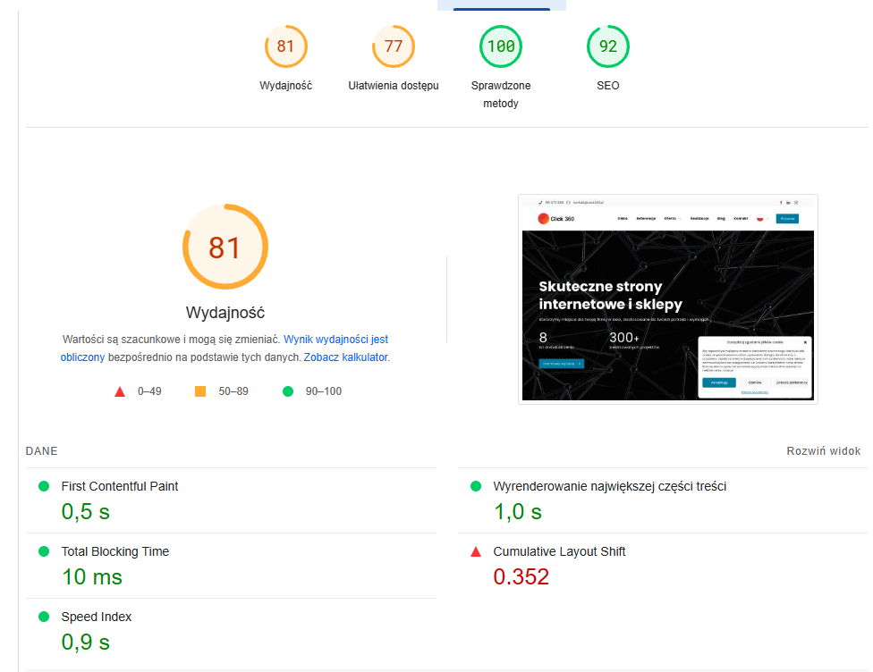 | 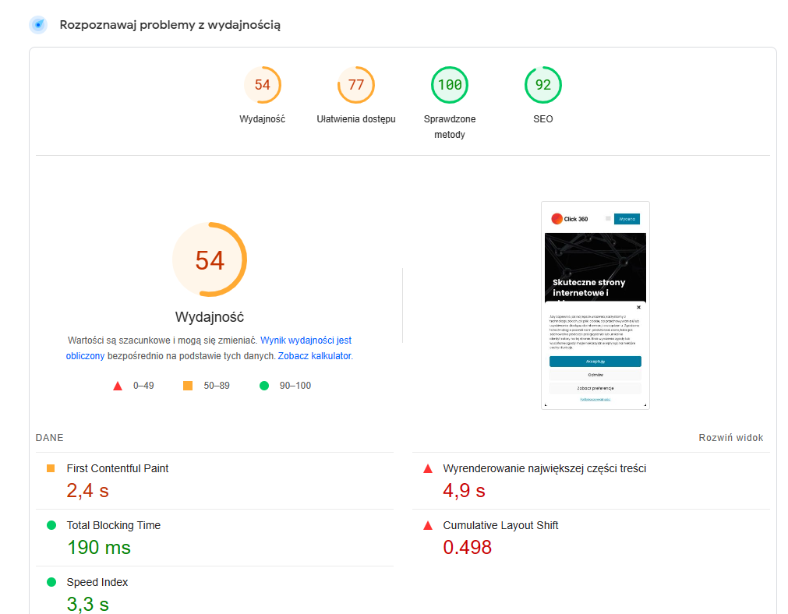

2 |  | Core Web Vitals - nalezysie.pl
 |  |  | Mobile | PC
 | 1 | Największe malowanie treści (LCP) jest ważnym, zorientowanym na użytkownika wskaźnikiem do pomiaru postrzeganej szybkości ładowania , ponieważ oznacza punkt na osi czasu ładowania strony, w którym prawdopodobnie została załadowana główna treść strony – szybki LCP pomaga upewnić użytkownika, że ​​strona jest przydatna. | 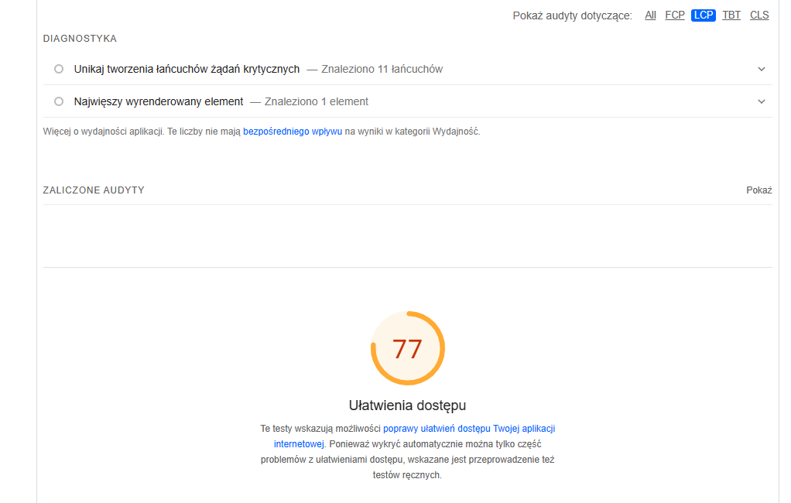
 | 2 | Opóźnienie pierwszego wejścia (FID) jest ważnym, zorientowanym na użytkownika wskaźnikiem do mierzenia szybkości reakcji na obciążenie , ponieważ określa ilościowo wrażenia, jakie odczuwają użytkownicy podczas próby interakcji ze stronami, które nie odpowiadają — niski FID pomaga zapewnić, że strona jest użyteczna | 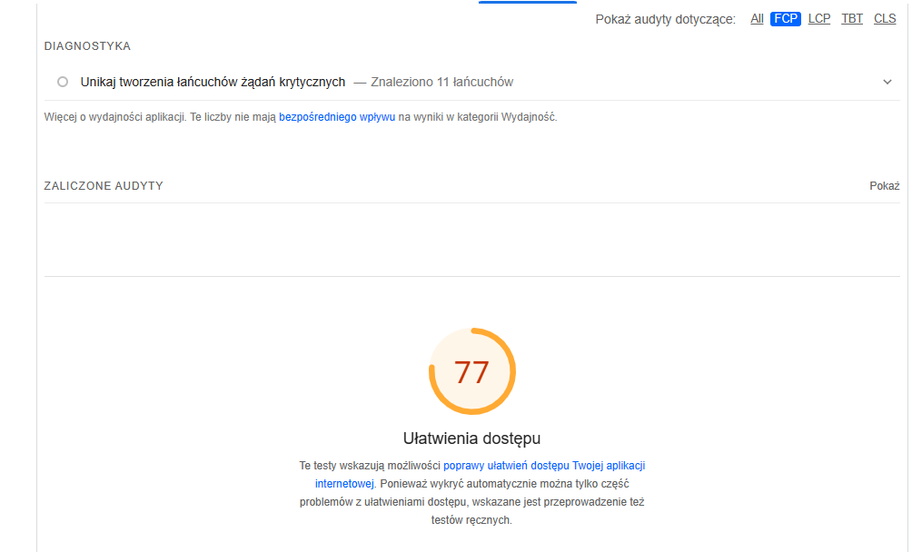
 | 3 | Kumulatywne przesunięcie układu (CLS) jest ważnym, zorientowanym na użytkownika wskaźnikiem do pomiaru stabilności wizualnej, ponieważ pomaga określić, jak często użytkownicy doświadczają nieoczekiwanych zmian układu — niski CLS pomaga zapewnić, że strona jest atrakcyjna . | 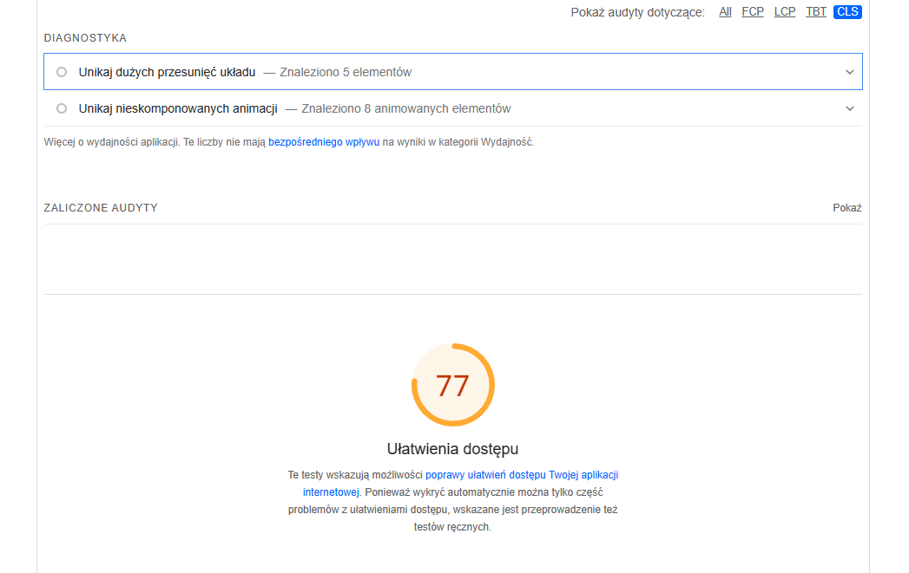

Indeks., Sitemap, Robot.txt
Sitemapa XML znajduje się w: https://click360.pl/sitemap_index.xml |  | ADRES MAPY WITRYNY
Do sprawdzenia: | Zalecenia | ADRES URL / TYP PODSTRON W MAPIE WITRYNY
Posiada strukturę zgodną z dobrymi praktykami budowy sitemap. | Sitemapa XML powinna zawierać wszystkie podstrony serwisu dostępne bez logowania się. | tak, posiada wszystkie podstrony serwisu, bez logowania. Ciekawostką jest, że site mapa jest przekierowana kodem 301.
Czy w Sitemap nie ma przekierowanych linków? | Sprawdzamy czy wszystkie linki w Sitemap, są linkami kanonicznymi oraz, że ich liczba zgadza się z liczbą oryginalnych podstron | jest czternaście przekierowań 301, dwa błędy 404 ale są Non-Indexable, prowadzi do starego projektu. | 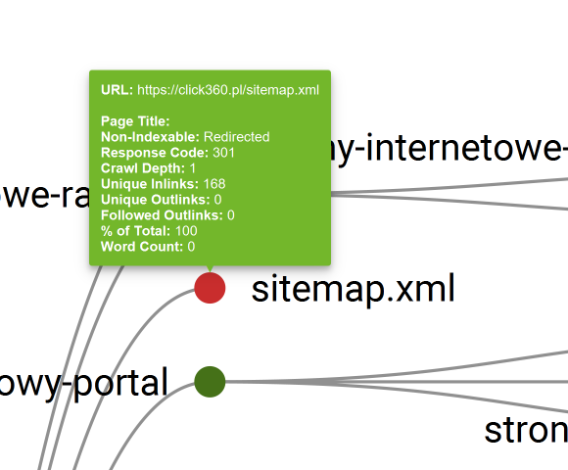
Czy w sitemapa XML, gdziekolwiek istnieją odniesienia do http zamiast https? | Jeśli występują należy zaktualizować wszystkie linki http, czyli podmienić link na wersję docelową https | Są jest jedenaście odniesień do http, wszystkie posiadają przekierowanie 301. | 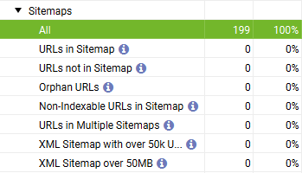
Jeśli wygenerujesz w narzędziu zew. sitemap | Pamiętaj, żeby dodać ją do swojego GSC | Niestety nie mogę dodać jej do GSC nie posiadam dostępu do konsoli.
Należy pamiętać | Lokalizacja sitemapy powinna zostać umieszczona w pliku robots.txt | Dlatego drugą metodą dodania sitemapy do serwisu jest pingowanie np..: https://www.google.com/ping?sitemap=https://twojadomena.pl/sitemap.xml

SKŁADANIA PLIKU ROBOTS.TXT - czy jest prawidłowa? |  | Plik ROBOTS.TXT
 | składnia jest poprawna | User-agent: YandexBot
 |  | Disallow: /
 |  | User-agent: AhrefsBot
 |  | Disallow: /
 |  | User-agent: *
 |  | Disallow: /wp-admin/
...

Grafiki
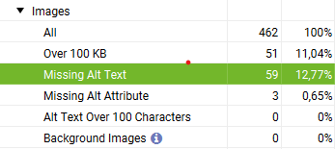
Uwagi: Witryna internetowa posiada powtarzający się contnet, aby tego uniknąć należy przebudować wewnętrzne linkownaie i jszcze raz przemyśleć właściwy layout witryny, aby nie wprowadzał zamieszania dla użytkowników, lecz pozwalał im odnaleźć właściwe informacje szybciej. Wygląda na to iż witryna została wygenerowana w Wordpress, a więc firma powinna zatrudnić osobę do edytowania kodu CSS i HTML oraz PHP, a nie tylko kożystać z gotowego szablonu. Tym bardziej, że to właśnie jest forma biznesu jaki prowadzi. |  | Zmniejszyłem rozmair zdjęcia nr 1 do 135kB używając narzędzi online i wciąż jest perfekcyjnie widoczne na wersji mobile. (Jeżeli chodzi o pokazanie przykładowego layoutu). Drugie zdjęcie również nie potrzebuje tak dużych rozmiarów jest formą jedynie podglądu, uzyskałem wspaniały wynik zaledwie 27.62KB. Można to wykonać do wszystkich obrazów na tym serwisie.

 | Różnice na tym wykresie wynikają z powtarzalności grafik.

Uwagi: Zdjęcia częstow występują w formie hiperlinków, oraz się powtarzają. Należy je urozmaicić (graficznie) i przyjąć formę linków tekstowych. Częste powtarzanie grafik wprowadza w błąd użytkownika,
Lista grafik nie zawierająca wypełnionych atrybutów ALT |  |  | Lista grafik, kótre rekomenduje zoptymalizować, zmniejszyć przez konwerter rozmiar i jeśli to możiwe zamienić na format webp
Source | Destination | Alt Text = ...... grafik nie ma uzupełnionych ALT-ów | Address | Content Type | Size (bytes) | IMG Inlinks
https://click360.pl/author/damian-stefanski/ | https://click360.pl/wp-content/uploads/Responsywna-strona-internetowa-960x750.jpg |  | https://click360.pl/wp-content/uploads/ortlife-www-1.jpg | image/jpeg | 1920954 | 1
...

Paginacja i dane strukturalne
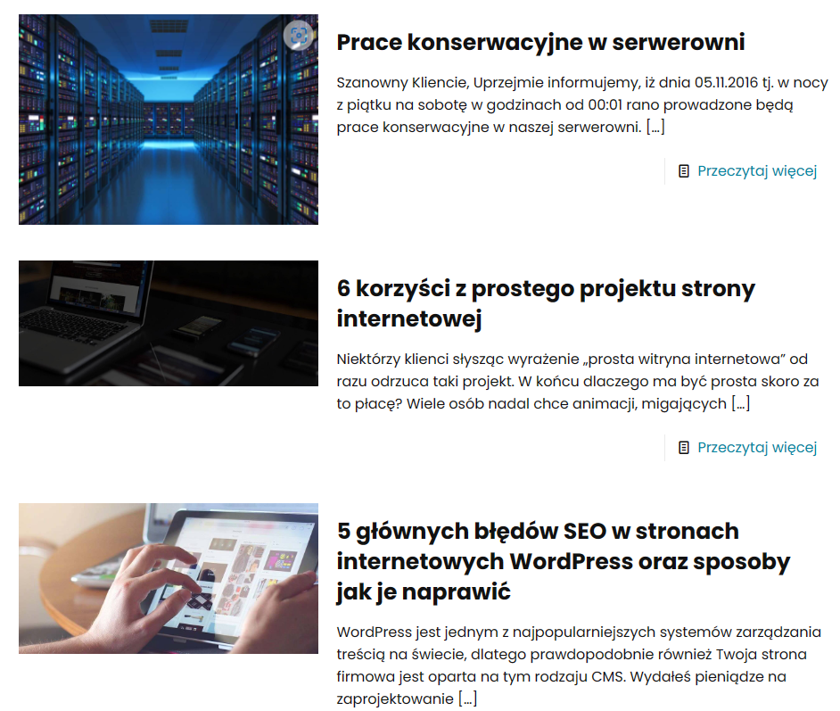
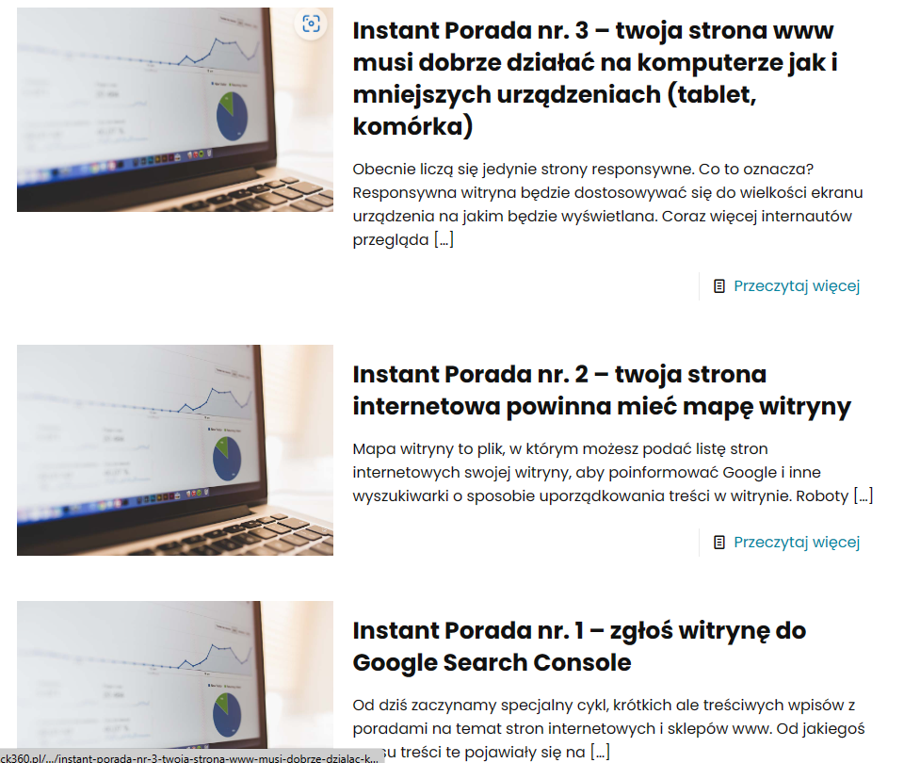
...
Okzuje się że paginacja nie indeksuje na urządzeniach mobilnych. A lemęty dotykowe mają nieodpowiednią wielkość.

2. Dane strukturalne | Narzędzia do testów:
W serwisie ...., Validator schema.org: nie / wykazał błędy - jeśli, tak to jakie? | https://validator.schema.org/#url=nalezysie.pl | nie ma błędów
Tester do danych strukturalnych Google nie wykazał błędów z danymi strukturalnymi | https://search.google.com/test/rich-results/result?id=yCIXVTZUqx6hYtQUmRfd8g | nie ma błędów

Google przygotował wiele uławień, w celu ułatwienia implementacji i testów danych strukturalnych | Narzędzia do testów:
Asystent do oznaczania danych strukturalnych Google | https://support.google.com/webmasters/answer/3069489?topic=3070267&visit_id=638028833802202094-852537109&rd=1

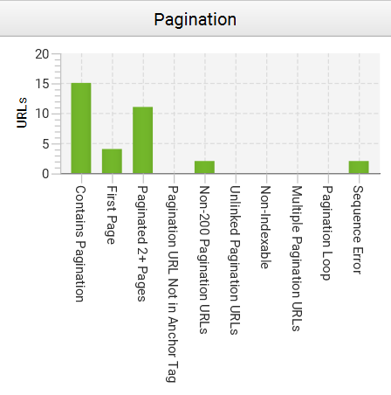
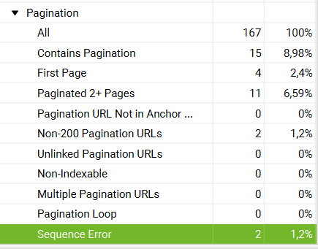
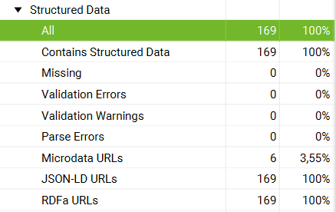

Stronicowanie wyświetla złe adresy URL, po przejściu zagłębia się o dwa poziomy (https://click360.pl/blog/page/2/) , ponadto po wybraniu artukułu całkowicie wyskakuje z bloga https://click360.pl/instant-porada-nr-6-firmowe-konto-serwisie-facebook/
Przykład paginacji na blogu witryny internetowej, powtarzające się grafiki (zdjęcie nr.1), oraz niewłaściwy rozmiar grafik (zdjęcie nr.2)

Linkowanie Wewnętrzne

...
3. Rekomendacje dotyczace linkowania wewnętrznego
KONIECZNIE TRZEBA WPROWADZIĆ LINKOWANIE WEWNĘTRZNE ;)
Linkowanie istnieje lecz jest najprawdopodobniej wprowadzone przez CMS, artykuły na witrynie są. Istnieją wyłącznie powtarzające się linki "przeczytaj więcej" w formie przycisków.
Należy więc wprowadzić linki wewnątrz artykułów.
4. Anchor text - wskazanie błędnych

ahref nic nie znalazł nie ma linkowania wewnętrznego.

